Auswahl
Temperaturen
 | Vorlauf Fernwärme sekundär (°C) | Pufferspeicher Mittelwert (°C) | Zirkulation zu Wohnungen (°C) | Zirkulation von Wohnungen (°C) | Rücklauf Fernwärmesekundär (°C) | Kaltwasser (°C)
12/1/2023 | 66.7 | 57.82 | 61.95 | 55.33 | 49.92 | 11.72
12/2/2023 | 66.57 | 57.84375 | 61.94 | 55.46 | 49.64 | 11.79
12/3/2023 | 66.76 | 54.62 | 58.12 | 52.4 | 49.68 | 11.17
12/4/2023 | 66.84 | 45.93375 | 51.05 | 45.06 | 51.17 | 11.27
12/5/2023 | 66.64 | 59.055 | 61.9 | 55.01 | 50.05 | 10.82
12/6/2023 | 66.67 | 58.6 | 61.96 | 55.01 | 50.06 | 11.18
12/7/2023 | 66.36 | 58.1775 | 61.72 | 55 | 50.16 | 10.7
12/8/2023 | 66.46 | 58.86 | 61.74 | 54.97 | 49.75 | 11.49
12/9/2023 | 66.42 | 58.56875 | 61.72 | 55.04 | 49.77 | 10.85
12/10/2023 | 66.51 | 58.40625 | 61.78 | 54.92 | 50.58 | 10.98
12/11/2023 | 65.87 | 58.51125 | 61.88 | 55 | 51.19 | 10.88
12/12/2023 | 66.32 | 58.515 | 61.73 | 54.94 | 51.1 | 10.73
12/13/2023 | 65.38 | 58.47875 | 61.72 | 54.91 | 50.31 | 11.04
12/14/2023 | 65.97 | 58.055 | 61.78 | 54.98 | 50.4 | 10.62
12/15/2023 | 66.28 | 58.75625 | 61.84 | 55.07 | 50.16 | 11.18
12/16/2023 | 65.27 | 58.84875 | 61.8 | 54.96 | 49.98 | 11.19
12/17/2023 | 66.48 | 58.4825 | 61.75 | 54.98 | 50.17 | 10.67
12/18/2023 | 64.52 | 57.91 | 60.76 | 54.31 | 50.93 | 11.13
12/19/2023 | 63.56 | 57.8775 | 60.71 | 54.44 | 50.42 | 10.97
12/20/2023 | 63.93 | 58.37375 | 61.23 | 54.72 | 50.4 | 10.66
12/21/2023 | 62.74 | 55.93375 | 59.02 | 52.41 | 49.58 | 10.28
12/22/2023 | 66.69 | 58.535 | 61.82 | 54.95 | 50.96 | 10.8
12/23/2023 | 65.95 | 58.49375 | 61.78 | 55.01 | 49.84 | 10.58
12/24/2023 | 66.02 | 58.36875 | 61.7 | 54.92 | 50.61 | 11.41
12/25/2023 | 66.03 | 58.755 | 61.63 | 54.95 | 49.31 | 11.15
12/26/2023 | 66.31 | 59.36375 | 61.68 | 55.14 | 50.98 | 11.83
12/27/2023 | 66.58 | 58.8225 | 61.76 | 54.96 | 50.99 | 10.54
12/28/2023 | 65.59 | 58.8725 | 61.78 | 55.17 | 50.71 | 11.75
12/29/2023 | 66.43 | 58.7225 | 61.82 | 55.13 | 50.57 | 11.61
12/30/2023 | 66.18 | 58.9575 | 61.87 | 55.1 | 50.47 | 11.55
12/31/2023 | 66.13 | 59.21 | 61.84 | 55.13 | 50.29 | 11.63
1/1/2024 | 66.49 | 59.055 | 61.74 | 55.09 | 51.12 | 11.42
1/2/2024 | 66.44 | 59.205 | 61.76 | 55.15 | 50.16 | 12.67
1/3/2024 | 65.76 | 59.405 | 61.8 | 55.04 | 50.25 | 11.86
1/4/2024 | 66.03 | 59.43875 | 61.89 | 55.1 | 50.8 | 11.81
1/5/2024 | 65.83 | 58.89625 | 61.77 | 55.15 | 50.08 | 11.72
1/6/2024 | 66.28 | 59.06375 | 61.74 | 55.13 | 50.65 | 11.78
1/7/2024 | 66.12 | 58.94625 | 61.67 | 55.09 | 49.82 | 11.4
1/8/2024 | 65.95 | 58.62375 | 61.88 | 55.21 | 48.22 | 10.48
1/9/2024 | 64.01 | 58.515 | 61.44 | 54.87 | 49.27 | 10.4
1/10/2024 | 66.33 | 58.815 | 61.85 | 55.2 | 49.34 | 10.42
1/11/2024 | 64.53 | 57.81375 | 61.1 | 54.4 | 48.85 | 9.78
1/12/2024 | 65.89 | 58.74625 | 61.78 | 54.93 | 49.39 | 9.92
1/13/2024 | 65.14 | 58.7875 | 61.68 | 54.94 | 49.15 | 10.63
1/14/2024 | 65.09 | 57.95 | 61.33 | 54.7 | 49.21 | 10.46
1/15/2024 | 65.6 | 58.21625 | 61.46 | 54.69 | 49.29 | 10.01
1/16/2024 | 65.04 | 59.0275 | 61.48 | 54.81 | 50.14 | 10.37
1/17/2024 | 62.68 | 58.7625 | 60.88 | 54.31 | 49.61 | 9.89
1/18/2024 | 64.01 | 59.1675 | 61.07 | 54.34 | 50.49 | 10.63
1/19/2024 | 63.64 | 58.885 | 60.71 | 54.16 | 49.95 | 9.79
...
Leistung
 | Leistung Zähler Zirkulation (W) | Leistung Zähler Fernwärme (W)
12/1/2023 | 4347.31 | 55240.32
12/2/2023 | 4279.28 | 53334.23
12/3/2023 | 3777.12 | 60630.72
12/4/2023 | 3882.72 | 65598.77
12/5/2023 | 4443.75 | 54839.58
12/6/2023 | 4498.15 | 54006.48
12/7/2023 | 4334.07 | 49414.07
12/8/2023 | 4351.75 | 57367.54
12/9/2023 | 4349.28 | 50018.12
12/10/2023 | 4325 | 50540.28
12/11/2023 | 4324.73 | 40482.8
12/12/2023 | 4270.83 | 49805
12/13/2023 | 4319.75 | 53477.78
12/14/2023 | 4278.91 | 47973.47
12/15/2023 | 4273.77 | 47602.19
12/16/2023 | 4300.74 | 43893.33
12/17/2023 | 4381.06 | 52280.3
12/18/2023 | 4139.02 | 44765.04
12/19/2023 | 4046.97 | 41418.18
12/20/2023 | 4124.11 | 44759.57
12/21/2023 | 4240.31 | 54510.08
12/22/2023 | 4338.56 | 49047.71
12/23/2023 | 4278.23 | 43651.02
12/24/2023 | 4282.93 | 44916.26
12/25/2023 | 4165.54 | 41101.13
12/26/2023 | 4191.84 | 42658.5
12/27/2023 | 4309.76 | 44808.13
12/28/2023 | 4137.04 | 41819.26
12/29/2023 | 4123.4 | 37563.12
12/30/2023 | 4265.79 | 40473.68
12/31/2023 | 4253.17 | 50660.32
1/1/2024 | 4157.36 | 49100.78
1/2/2024 | 4170.73 | 45647.15
1/3/2024 | 4150 | 45509.26
1/4/2024 | 4192.59 | 42447.41
1/5/2024 | 4169.11 | 43800
1/6/2024 | 4186.67 | 48384
1/7/2024 | 4217.69 | 53726.53
1/8/2024 | 4282.78 | 51140.56
1/9/2024 | 4345.93 | 55293.33
1/10/2024 | 4439.26 | 54500
1/11/2024 | 4396 | 55577.33
1/12/2024 | 4408.7 | 60285.02
1/13/2024 | 4474.07 | 50615.56
1/14/2024 | 4316.67 | 55253.43
1/15/2024 | 4369.7 | 61805.56
1/16/2024 | 4266.67 | 43669.92
1/17/2024 | 4235.8 | 55772.84
1/18/2024 | 4360.16 | 54205.69
1/19/2024 | 4298.59 | 56026.29
...
Durchfluß
 | Durchfluss Zähler Zirkulation (m³/h) | Durchfluss Zähler Fernwärme (m³/h) | Durchfluss Wasserzähler TWE (m³/h)
12/1/2023 | 1 | 2.72 | 0
12/2/2023 | 1 | 2.59 | 0
12/3/2023 | 1 | 3.09 | 0
12/4/2023 | 1 | 3.77 | 0
12/5/2023 | 1 | 2.85 | 0
12/6/2023 | 1 | 2.92 | 0
12/7/2023 | 1 | 2.61 | 0
12/8/2023 | 1 | 3.11 | 0
12/9/2023 | 1 | 2.67 | 0
12/10/2023 | 1 | 2.76 | 0
12/11/2023 | 1 | 2.34 | 0
12/12/2023 | 1 | 2.83 | 0
12/13/2023 | 1 | 3.26 | 0
12/14/2023 | 1 | 2.72 | 0
12/15/2023 | 1 | 2.55 | 0
12/16/2023 | 1 | 2.66 | 0
12/17/2023 | 1 | 2.75 | 0
12/18/2023 | 1 | 3.41 | 0
12/19/2023 | 1 | 3.28 | 0
12/20/2023 | 1 | 3.42 | 0
12/21/2023 | 1 | 4.06 | 0
12/22/2023 | 1 | 2.77 | 0
12/23/2023 | 1 | 2.39 | 0
12/24/2023 | 1 | 2.51 | 0
12/25/2023 | 1 | 2.11 | 0
12/26/2023 | 1 | 2.56 | 0
12/27/2023 | 1 | 2.49 | 0
12/28/2023 | 1 | 2.63 | 0
12/29/2023 | 1 | 2.11 | 0
12/30/2023 | 1 | 2.39 | 0
12/31/2023 | 1 | 2.7 | 0
1/1/2024 | 1 | 2.73 | 0
1/2/2024 | 1 | 2.58 | 0
1/3/2024 | 1 | 2.6 | 0
1/4/2024 | 1 | 2.35 | 0
1/5/2024 | 1 | 2.34 | 0
1/6/2024 | 1 | 2.7 | 0
1/7/2024 | 1 | 2.74 | 0
1/8/2024 | 1 | 2.54 | 0
1/9/2024 | 1 | 3.61 | 0
1/10/2024 | 1 | 2.86 | 0
1/11/2024 | 1 | 3.83 | 0
1/12/2024 | 1 | 3.38 | 0
1/13/2024 | 1 | 2.72 | 0
1/14/2024 | 1 | 3.33 | 0
1/15/2024 | 1 | 3.37 | 0
1/16/2024 | 1 | 3.01 | 0
1/17/2024 | 1 | 4.39 | 0
1/18/2024 | 1 | 4.2 | 0
1/19/2024 | 1 | 4.15 | 0
...
Energieverbrauch
 | Zählerstand Zähler Fernwärme (kWh) | Zählerstand Zirkulation (kWh)
12/1/2023 | 974808.06 | 117698.78
12/2/2023 | 976058.2 | 117798.71
12/3/2023 | 977530.98 | 117913.83
12/4/2023 | 978835.8 | 117977.22
12/5/2023 | 980282.29 | 118091.45
12/6/2023 | 981635.74 | 118201.04
12/7/2023 | 982988.67 | 118310.46
12/8/2023 | 984298.25 | 118416.92
12/9/2023 | 985600.07 | 118521.34
12/10/2023 | 986899.17 | 118629.85
12/11/2023 | 988137.96 | 118732.81
12/12/2023 | 989421.33 | 118842.04
12/13/2023 | 990640.93 | 118945.52
12/14/2023 | 991913.81 | 119053.8
12/15/2023 | 993119.78 | 119155.87
12/16/2023 | 994319.48 | 119258.96
12/17/2023 | 995548.94 | 119363.11
12/18/2023 | 996767.07 | 119465.73
12/19/2023 | 998012.8 | 119573.61
12/20/2023 | 999225.96 | 119677.82
12/21/2023 | 1000391.86 | 119769.58
12/22/2023 | 1001705.75 | 119879.91
12/23/2023 | 1002839.8 | 119979.18
12/24/2023 | 1003999.76 | 120082.89
12/25/2023 | 1005179.1 | 120192.94
12/26/2023 | 1006154.01 | 120284.68
12/27/2023 | 1007375.37 | 120393.64
12/28/2023 | 1008490.67 | 120497.59
12/29/2023 | 1009610.71 | 120598.74
12/30/2023 | 1010649.82 | 120693.24
12/31/2023 | 1011882.78 | 120805.16
1/1/2024 | 1013050.78 | 120909.16
1/2/2024 | 1013999.84 | 120995.47
1/3/2024 | 1015275.93 | 121109.03
1/4/2024 | 1016354.89 | 121209.38
1/5/2024 | 1017486.1 | 121312.78
1/6/2024 | 1018676.2 | 121417.66
1/7/2024 | 1019852.45 | 121521
1/8/2024 | 1021073.39 | 121626.88
1/9/2024 | 1022309.04 | 121730.51
1/10/2024 | 1023678.44 | 121837.19
1/11/2024 | 1025065.33 | 121942.91
1/12/2024 | 1026511.59 | 122053.76
1/13/2024 | 1027693.93 | 122147.83
1/14/2024 | 1029130.05 | 122260.46
1/15/2024 | 1030577.47 | 122371.28
1/16/2024 | 1031830.89 | 122469.18
1/17/2024 | 1033334.88 | 122587.77
1/18/2024 | 1034535.85 | 122684.46
1/19/2024 | 1035896.15 | 122795.6
...
Warmwasserverbrauch Wohnanlage / Tag
 | Warmwassererverbrauch (m³/a)
12/1/2023
12/2/2023 | 0
12/3/2023 | 0
12/4/2023 | 0
12/5/2023 | 0
12/6/2023 | 0
12/7/2023 | 0
12/8/2023 | 0
12/9/2023 | 0
12/10/2023 | 0
12/11/2023 | 0
12/12/2023 | 0
12/13/2023 | 0
12/14/2023 | 0
12/15/2023 | 0
12/16/2023 | 0
12/17/2023 | 0
12/18/2023 | 0
12/19/2023 | 0
12/20/2023 | 0
12/21/2023 | 0
12/22/2023 | 0
12/23/2023 | 0
12/24/2023 | 0
12/25/2023 | 0
12/26/2023 | 0
12/27/2023 | 0
12/28/2023 | 0
12/29/2023 | 0
12/30/2023 | 0
12/31/2023 | 0
1/1/2024 | 0
1/2/2024 | 0
1/3/2024 | 0
1/4/2024 | 0
1/5/2024 | 0
1/6/2024 | 0
1/7/2024 | 0
1/8/2024 | 0
1/9/2024 | 0
1/10/2024 | 0
1/11/2024 | 0
1/12/2024 | 0
1/13/2024 | 0
1/14/2024 | 0
1/15/2024 | 0
1/16/2024 | 0
1/17/2024 | 0
1/18/2024 | 0
1/19/2024 | 0
...
Datum + Uhrzeit | Zirkulation zu Wohnungen (°C) | Zirkulation von Wohnungen (°C) | Kaltwasser (°C) | Pufferspeicher Mittelwert (°C) | Vorlauf Fernwärme sekundär (°C) | Rücklauf Fernwärmesekundär (°C) | Leistung Zähler Zirkulation (W) | Leistung Zähler Fernwärme (W) | Zählerstand Wasserzähler TWE (m³ ) | Durchfluss Zähler Zirkulation (m³/h) | Durchfluss Zähler Fernwärme (m³/h) | Durchfluss Wasserzähler TWE (m³/h) | Zählerstand Zähler Fernwärme (kWh) | Zählerstand Zirkulation (kWh) | Warmwassererverbrauch (m³/a)
2023-12-01 | 61.95 | 55.33 | 11.72 | 57.82 | 66.7 | 49.92 | 4347.31 | 55240.32 | 2099 | 1 | 2.72 | 0 | 974808.06 | 117698.78
2023-12-02 | 61.94 | 55.46 | 11.79 | 57.84375 | 66.57 | 49.64 | 4279.28 | 53334.23 | 2099 | 1 | 2.59 | 0 | 976058.2 | 117798.71 | 0
2023-12-03 | 58.12 | 52.4 | 11.17 | 54.62 | 66.76 | 49.68 | 3777.12 | 60630.72 | 2099 | 1 | 3.09 | 0 | 977530.98 | 117913.83 | 0
2023-12-04 | 51.05 | 45.06 | 11.27 | 45.93375 | 66.84 | 51.17 | 3882.72 | 65598.77 | 2099 | 1 | 3.77 | 0 | 978835.8 | 117977.22 | 0
2023-12-05 | 61.9 | 55.01 | 10.82 | 59.055 | 66.64 | 50.05 | 4443.75 | 54839.58 | 2099 | 1 | 2.85 | 0 | 980282.29 | 118091.45 | 0
2023-12-06 | 61.96 | 55.01 | 11.18 | 58.6 | 66.67 | 50.06 | 4498.15 | 54006.48 | 2099 | 1 | 2.92 | 0 | 981635.74 | 118201.04 | 0
2023-12-07 | 61.72 | 55 | 10.7 | 58.1775 | 66.36 | 50.16 | 4334.07 | 49414.07 | 2099 | 1 | 2.61 | 0 | 982988.67 | 118310.46 | 0
2023-12-08 | 61.74 | 54.97 | 11.49 | 58.86 | 66.46 | 49.75 | 4351.75 | 57367.54 | 2099 | 1 | 3.11 | 0 | 984298.25 | 118416.92 | 0
2023-12-09 | 61.72 | 55.04 | 10.85 | 58.56875 | 66.42 | 49.77 | 4349.28 | 50018.12 | 2099 | 1 | 2.67 | 0 | 985600.07 | 118521.34 | 0
2023-12-10 | 61.78 | 54.92 | 10.98 | 58.40625 | 66.51 | 50.58 | 4325 | 50540.28 | 2099 | 1 | 2.76 | 0 | 986899.17 | 118629.85 | 0
2023-12-11 | 61.88 | 55 | 10.88 | 58.51125 | 65.87 | 51.19 | 4324.73 | 40482.8 | 2099 | 1 | 2.34 | 0 | 988137.96 | 118732.81 | 0
2023-12-12 | 61.73 | 54.94 | 10.73 | 58.515 | 66.32 | 51.1 | 4270.83 | 49805 | 2099 | 1 | 2.83 | 0 | 989421.33 | 118842.04 | 0
2023-12-13 | 61.72 | 54.91 | 11.04 | 58.47875 | 65.38 | 50.31 | 4319.75 | 53477.78 | 2099 | 1 | 3.26 | 0 | 990640.93 | 118945.52 | 0
2023-12-14 | 61.78 | 54.98 | 10.62 | 58.055 | 65.97 | 50.4 | 4278.91 | 47973.47 | 2099 | 1 | 2.72 | 0 | 991913.81 | 119053.8 | 0
Warmwasserverbrauch gesamt
 | Zählerstand Wasserzähler TWE (m³ )
12/1/2023 | 2099
12/2/2023 | 2099
12/3/2023 | 2099
12/4/2023 | 2099
12/5/2023 | 2099
12/6/2023 | 2099
12/7/2023 | 2099
12/8/2023 | 2099
12/9/2023 | 2099
12/10/2023 | 2099
12/11/2023 | 2099
12/12/2023 | 2099
12/13/2023 | 2099
12/14/2023 | 2099
12/15/2023 | 2099
12/16/2023 | 2099
12/17/2023 | 2099
12/18/2023 | 2099
12/19/2023 | 2099
12/20/2023 | 2099
12/21/2023 | 2099
12/22/2023 | 2099
12/23/2023 | 2099
12/24/2023 | 2099
12/25/2023 | 2099
12/26/2023 | 2099
12/27/2023 | 2099
12/28/2023 | 2099
12/29/2023 | 2099
12/30/2023 | 2099
12/31/2023 | 2099
1/1/2024 | 2099
1/2/2024 | 2099
1/3/2024 | 2099
1/4/2024 | 2099
1/5/2024 | 2099
1/6/2024 | 2099
1/7/2024 | 2099
1/8/2024 | 2099
1/9/2024 | 2099
1/10/2024 | 2099
1/11/2024 | 2099
1/12/2024 | 2099
1/13/2024 | 2099
1/14/2024 | 2099
1/15/2024 | 2099
1/16/2024 | 2099
1/17/2024 | 2099
1/18/2024 | 2099
1/19/2024 | 2099
...
2023-12-15 | 61.84 | 55.07 | 11.18 | 58.75625 | 66.28 | 50.16 | 4273.77 | 47602.19 | 2099 | 1 | 2.55 | 0 | 993119.78 | 119155.87 | 0
2023-12-16 | 61.8 | 54.96 | 11.19 | 58.84875 | 65.27 | 49.98 | 4300.74 | 43893.33 | 2099 | 1 | 2.66 | 0 | 994319.48 | 119258.96 | 0
2023-12-17 | 61.75 | 54.98 | 10.67 | 58.4825 | 66.48 | 50.17 | 4381.06 | 52280.3 | 2099 | 1 | 2.75 | 0 | 995548.94 | 119363.11 | 0
2023-12-18 | 60.76 | 54.31 | 11.13 | 57.91 | 64.52 | 50.93 | 4139.02 | 44765.04 | 2099 | 1 | 3.41 | 0 | 996767.07 | 119465.73 | 0
2023-12-19 | 60.71 | 54.44 | 10.97 | 57.8775 | 63.56 | 50.42 | 4046.97 | 41418.18 | 2099 | 1 | 3.28 | 0 | 998012.8 | 119573.61 | 0
2023-12-20 | 61.23 | 54.72 | 10.66 | 58.37375 | 63.93 | 50.4 | 4124.11 | 44759.57 | 2099 | 1 | 3.42 | 0 | 999225.96 | 119677.82 | 0
2023-12-21 | 59.02 | 52.41 | 10.28 | 55.93375 | 62.74 | 49.58 | 4240.31 | 54510.08 | 2099 | 1 | 4.06 | 0 | 1000391.86 | 119769.58 | 0
2023-12-22 | 61.82 | 54.95 | 10.8 | 58.535 | 66.69 | 50.96 | 4338.56 | 49047.71 | 2099 | 1 | 2.77 | 0 | 1001705.75 | 119879.91 | 0
2023-12-23 | 61.78 | 55.01 | 10.58 | 58.49375 | 65.95 | 49.84 | 4278.23 | 43651.02 | 2099 | 1 | 2.39 | 0 | 1002839.8 | 119979.18 | 0
2023-12-24 | 61.7 | 54.92 | 11.41 | 58.36875 | 66.02 | 50.61 | 4282.93 | 44916.26 | 2099 | 1 | 2.51 | 0 | 1003999.76 | 120082.89 | 0
2023-12-25 | 61.63 | 54.95 | 11.15 | 58.755 | 66.03 | 49.31 | 4165.54 | 41101.13 | 2099 | 1 | 2.11 | 0 | 1005179.1 | 120192.94 | 0
2023-12-26 | 61.68 | 55.14 | 11.83 | 59.36375 | 66.31 | 50.98 | 4191.84 | 42658.5 | 2099 | 1 | 2.56 | 0 | 1006154.01 | 120284.68 | 0
2023-12-27 | 61.76 | 54.96 | 10.54 | 58.8225 | 66.58 | 50.99 | 4309.76 | 44808.13 | 2099 | 1 | 2.49 | 0 | 1007375.37 | 120393.64 | 0
2023-12-28 | 61.78 | 55.17 | 11.75 | 58.8725 | 65.59 | 50.71 | 4137.04 | 41819.26 | 2099 | 1 | 2.63 | 0 | 1008490.67 | 120497.59 | 0
2023-12-29 | 61.82 | 55.13 | 11.61 | 58.7225 | 66.43 | 50.57 | 4123.4 | 37563.12 | 2099 | 1 | 2.11 | 0 | 1009610.71 | 120598.74 | 0
2023-12-30 | 61.87 | 55.1 | 11.55 | 58.9575 | 66.18 | 50.47 | 4265.79 | 40473.68 | 2099 | 1 | 2.39 | 0 | 1010649.82 | 120693.24 | 0
2023-12-31 | 61.84 | 55.13 | 11.63 | 59.21 | 66.13 | 50.29 | 4253.17 | 50660.32 | 2099 | 1 | 2.7 | 0 | 1011882.78 | 120805.16 | 0
2024-01-01 | 61.74 | 55.09 | 11.42 | 59.055 | 66.49 | 51.12 | 4157.36 | 49100.78 | 2099 | 1 | 2.73 | 0 | 1013050.78 | 120909.16 | 0
2024-01-02 | 61.76 | 55.15 | 12.67 | 59.205 | 66.44 | 50.16 | 4170.73 | 45647.15 | 2099 | 1 | 2.58 | 0 | 1013999.84 | 120995.47 | 0
2024-01-03 | 61.8 | 55.04 | 11.86 | 59.405 | 65.76 | 50.25 | 4150 | 45509.26 | 2099 | 1 | 2.6 | 0 | 1015275.93 | 121109.03 | 0
2024-01-04 | 61.89 | 55.1 | 11.81 | 59.43875 | 66.03 | 50.8 | 4192.59 | 42447.41 | 2099 | 1 | 2.35 | 0 | 1016354.89 | 121209.38 | 0
2024-01-05 | 61.77 | 55.15 | 11.72 | 58.89625 | 65.83 | 50.08 | 4169.11 | 43800 | 2099 | 1 | 2.34 | 0 | 1017486.1 | 121312.78 | 0
2024-01-06 | 61.74 | 55.13 | 11.78 | 59.06375 | 66.28 | 50.65 | 4186.67 | 48384 | 2099 | 1 | 2.7 | 0 | 1018676.2 | 121417.66 | 0
2024-01-07 | 61.67 | 55.09 | 11.4 | 58.94625 | 66.12 | 49.82 | 4217.69 | 53726.53 | 2099 | 1 | 2.74 | 0 | 1019852.45 | 121521 | 0
2024-01-08 | 61.88 | 55.21 | 10.48 | 58.62375 | 65.95 | 48.22 | 4282.78 | 51140.56 | 2099 | 1 | 2.54 | 0 | 1021073.39 | 121626.88 | 0
2024-01-09 | 61.44 | 54.87 | 10.4 | 58.515 | 64.01 | 49.27 | 4345.93 | 55293.33 | 2099 | 1 | 3.61 | 0 | 1022309.04 | 121730.51 | 0
2024-01-10 | 61.85 | 55.2 | 10.42 | 58.815 | 66.33 | 49.34 | 4439.26 | 54500 | 2099 | 1 | 2.86 | 0 | 1023678.44 | 121837.19 | 0
2024-01-11 | 61.1 | 54.4 | 9.78 | 57.81375 | 64.53 | 48.85 | 4396 | 55577.33 | 2099 | 1 | 3.83 | 0 | 1025065.33 | 121942.91 | 0
2024-01-12 | 61.78 | 54.93 | 9.92 | 58.74625 | 65.89 | 49.39 | 4408.7 | 60285.02 | 2099 | 1 | 3.38 | 0 | 1026511.59 | 122053.76 | 0
2024-01-13 | 61.68 | 54.94 | 10.63 | 58.7875 | 65.14 | 49.15 | 4474.07 | 50615.56 | 2099 | 1 | 2.72 | 0 | 1027693.93 | 122147.83 | 0
2024-01-14 | 61.33 | 54.7 | 10.46 | 57.95 | 65.09 | 49.21 | 4316.67 | 55253.43 | 2099 | 1 | 3.33 | 0 | 1029130.05 | 122260.46 | 0
2024-01-15 | 61.46 | 54.69 | 10.01 | 58.21625 | 65.6 | 49.29 | 4369.7 | 61805.56 | 2099 | 1 | 3.37 | 0 | 1030577.47 | 122371.28 | 0
2024-01-16 | 61.48 | 54.81 | 10.37 | 59.0275 | 65.04 | 50.14 | 4266.67 | 43669.92 | 2099 | 1 | 3.01 | 0 | 1031830.89 | 122469.18 | 0
2024-01-17 | 60.88 | 54.31 | 9.89 | 58.7625 | 62.68 | 49.61 | 4235.8 | 55772.84 | 2099 | 1 | 4.39 | 0 | 1033334.88 | 122587.77 | 0
2024-01-18 | 61.07 | 54.34 | 10.63 | 59.1675 | 64.01 | 50.49 | 4360.16 | 54205.69 | 2099 | 1 | 4.2 | 0 | 1034535.85 | 122684.46 | 0
2024-01-19 | 60.71 | 54.16 | 9.79 | 58.885 | 63.64 | 49.95 | 4298.59 | 56026.29 | 2099 | 1 | 4.15 | 0 | 1035896.15 | 122795.6 | 0
2024-01-20 | 61.16 | 54.6 | 10.25 | 58.57 | 63.16 | 50.83 | 4458.1 | 52259.05 | 2099 | 1 | 4.29 | 0 | 1037074.95 | 122888.3 | 0
2024-01-21 | 60.27 | 53.61 | 9.64 | 57.245 | 62.46 | 49.41 | 4514.49 | 58610.63 | 2099 | 1 | 4.41 | 0 | 1038592.95 | 123005.34 | 0
2024-01-22 | 60.67 | 54.22 | 10.42 | 58.92875 | 62.46 | 50.27 | 4266.67 | 50840.94 | 2099 | 1 | 4.36 | 0 | 1039883.33 | 123109.32 | 0
2024-01-23 | 60.28 | 53.98 | 10.54 | 57.79875 | 60.86 | 47.66 | 3988.14 | 42462.15 | 2099 | 1 | 4.13 | 0 | 1041042.82 | 123207.69 | 0
2024-01-24 | 61.87 | 55.02 | 9.92 | 59.85125 | 66.51 | 49.74 | 4395.1 | 48717.16 | 2099 | 1 | 2.71 | 0 | 1042457.16 | 123324.77 | 0
2024-01-25 | 61.76 | 54.79 | 9.89 | 59.175 | 66.59 | 51.31 | 4368.69 | 49552.53 | 2099 | 1 | 2.89 | 0 | 1043610.76 | 123425.73 | 0
2024-01-26 | 61.18 | 54.59 | 10.11 | 59.755 | 65.01 | 51.91 | 4196.62 | 47808.7 | 2099 | 1 | 3.57 | 0 | 1044765.22 | 123526.07 | 0
2024-01-27 | 61.74 | 54.97 | 9.62 | 59.9125 | 66.26 | 51.57 | 4273.96 | 52178.13 | 2099 | 1 | 3.17 | 0 | 1046008.85 | 123638.57 | 0
2024-01-28 | 61.72 | 55.04 | 9.52 | 59.55875 | 67 | 49.96 | 4293.33 | 49088.89 | 2099 | 1 | 2.86 | 0 | 1047082 | 123735.77 | 0
2024-01-29 | 60.83 | 54.47 | 9.76 | 58.88625 | 64.66 | 50.1 | 4136.81 | 44708.33 | 2099 | 1 | 3.09 | 0 | 1048240.28 | 123840.24 | 0
2024-01-30 | 60.75 | 54.32 | 10.38 | 59.26625 | 64.41 | 49.82 | 4133.33 | 45807.14 | 2099 | 1 | 3.4 | 0 | 1049392.06 | 123944.33 | 0
2024-01-31 | 61.75 | 55.04 | 9.51 | 59.62375 | 66.67 | 50.42 | 4337.16 | 55873.77 | 2099 | 1 | 3.18 | 0 | 1050625.79 | 124055.02 | 0
2024-02-01 | 61.64 | 54.87 | 9.69 | 59.14375 | 66.02 | 51.39 | 4264.81 | 51619.75 | 2099 | 1 | 3.14 | 0 | 1051898.27 | 124165.72 | 0
2024-02-02 | 61.84 | 55.04 | 10.14 | 59.71375 | 64.4 | 50.65 | 4276.36 | 45244.24 | 2099 | 1 | 3.03 | 0 | 1052874.36 | 124253.46 | 0
2024-02-03 | 61.1 | 54.68 | 10.73 | 59.67 | 63.52 | 51.22 | 4094.95 | 38166.67 | 2099 | 1 | 3.54 | 0 | 1054057.98 | 124361.9 | 0
2024-02-04 | 61.11 | 54.47 | 10.74 | 59.2025 | 64.41 | 50.63 | 4194.87 | 45042.05 | 2099 | 1 | 3.34 | 0 | 1055174.77 | 124466.82 | 0
2024-02-05 | 59.73 | 53.34 | 10.43 | 57.7425 | 61.81 | 49.11 | 4065.15 | 43340.4 | 2099 | 1 | 3.82 | 0 | 1056122.98 | 124557.31 | 0
2024-02-06 | 57.34 | 51.79 | 10.42 | 55.03375 | 56.32 | 46.92 | 3593.75 | 39297.92 | 2099 | 1 | 4.85 | 0 | 1057099.17 | 124652.22 | 0
2024-02-07 | 57.44 | 51.68 | 11.01 | 54.08875 | 53.42 | 46.9 | 3873.56 | 38972.99 | 2099 | 1 | 5.67 | 0 | 1058023.74 | 124735.95 | 0
2024-02-08 | 60.03 | 53.62 | 10.75 | 57.86375 | 61.05 | 49.51 | 4058.33 | 44170.14 | 2099 | 1 | 4.28 | 0 | 1059075.35 | 124833.17 | 0
2024-02-09 | 58.91 | 53.15 | 10.62 | 56.9125 | 59.12 | 49.17 | 3659.26 | 36722.84 | 2099 | 1 | 4.38 | 0 | 1060218.52 | 124939.62 | 0
2024-02-10 | 60.36 | 54.09 | 10.4 | 58.17625 | 62.97 | 49.18 | 3979.49 | 38043.59 | 2099 | 1 | 3.06 | 0 | 1061162.72 | 125030.55 | 0
2024-02-11 | 60.09 | 54.05 | 11.36 | 58.505 | 61.47 | 50.93 | 3766.67 | 34715.32 | 2099 | 1 | 3.86 | 0 | 1062036.04 | 125117.43 | 0
2024-02-12 | 62 | 55 | 10.33 | 60.375 | 67 | 53.33 | 4833.33 | 50466.67 | 2099 | 1 | 3 | 0 | 1062723.33 | 125176 | 0
2024-02-15 | 60.75 | 54.18 | 10.57 | 58.3125 | 62 | 48.21 | 4105.56 | 40633.33 | 2099 | 1 | 3.19 | 0 | 1066534.17 | 125541.01 | 0
2024-02-16 | 58.7 | 52.49 | 11.24 | 56.1 | 59.82 | 48.1 | 3895.74 | 44621.28 | 2099 | 1 | 4.39 | 0 | 1067248.44 | 125613.1 | 0
2024-02-17 | 59.12 | 53.23 | 11.11 | 57.3725 | 60.61 | 50.15 | 3745.2 | 37755.37 | 2099 | 1 | 4.29 | 0 | 1068180.34 | 125705.34 | 0
2024-02-18 | 61.02 | 54.49 | 11.07 | 58.355 | 64.59 | 49.57 | 4126.67 | 41907.27 | 2099 | 1 | 3.05 | 0 | 1069190.18 | 125802.82 | 0
2024-02-19 | 61.22 | 54.57 | 11.34 | 58.48 | 65.72 | 51.99 | 4191.89 | 41853.15 | 2099 | 1 | 2.96 | 0 | 1070042.97 | 125884.2 | 0
2024-02-20 | 60.94 | 54.38 | 11.86 | 58.96125 | 64.32 | 52.17 | 4175.56 | 44733.33 | 2099 | 0.75 | 3.68 | 0 | 1071181.56 | 125994.31 | 0
2024-02-21 | 61.18 | 54.68 | 10.92 | 59.165 | 64.51 | 50.69 | 4080.95 | 43315.24 | 2099 | 0.61 | 3.04 | 0 | 1072365.48 | 126103.72 | 0
2024-02-22 | 60.55 | 54.14 | 11.14 | 58.37375 | 62.53 | 49.06 | 3952.17 | 40851.69 | 2099 | 0.61 | 3.55 | 0 | 1073380.14 | 126202.58 | 0
2024-02-23 | 60.89 | 54.58 | 11.32 | 58.70375 | 64.33 | 51.15 | 3970.15 | 41365.67 | 2099 | 0.61 | 3.3 | 0 | 1074319.95 | 126292.49 | 0
2024-02-24 | 60.53 | 54.2 | 10.69 | 58.78875 | 63.74 | 51.5 | 4010.26 | 44180.34 | 2099 | 0.61 | 3.77 | 0 | 1075373.85 | 126388.4 | 0
2024-02-25 | 61.48 | 54.94 | 11.19 | 59.4375 | 65.27 | 50.34 | 4190.91 | 46271.21 | 2099 | 0.61 | 3 | 0 | 1076555.4 | 126496.25 | 0
2024-02-26 | 60.47 | 54.19 | 11.55 | 58.41625 | 62.28 | 49.89 | 3950.57 | 43712.64 | 2099 | 0.61 | 3.76 | 0 | 1077634.6 | 126598.11 | 0
2024-02-27 | 60.67 | 54.86 | 12.19 | 59.0475 | 59.95 | 49.33 | 3828.57 | 18080.95 | 2099 | 0.61 | 2.76 | 0 | 1078250 | 126658.48 | 0
2024-02-28 | 60.68 | 54.17 | 10.8 | 58.87 | 63.14 | 50.99 | 4051.46 | 47498.25 | 2099 | 0.61 | 4.01 | 0 | 1079940.23 | 126805.45 | 0
2024-02-29 | 59.76 | 53.45 | 10.69 | 57.60625 | 60.14 | 50.06 | 4077.4 | 45955.37 | 2099.92 | 0.61 | 4.67 | 0 | 1080948.08 | 126896.63 | 0.92
2024-03-01 | 60.05 | 53.73 | 10.89 | 57.8675 | 61.63 | 50.83 | 3990.14 | 41130.05 | 2101.79 | 0.61 | 4.07 | 0 | 1081954.08 | 126990.39 | 1.87
2024-03-02 | 60.18 | 54.01 | 11.14 | 58.12625 | 64.38 | 49.92 | 3859.03 | 42034.72 | 2103.48 | 0.61 | 3.25 | 0 | 1082918.19 | 127082.03 | 1.69
2024-03-03 | 60.14 | 54.17 | 11.56 | 59.0475 | 61.06 | 48.8 | 3773.53 | 41421.08 | 2105.86 | 0.61 | 3.86 | 0 | 1084013.38 | 127192.59 | 2.38
2024-03-04 | 59.71 | 53.58 | 11.3 | 57.9725 | 63.11 | 50.49 | 3896.49 | 39527.02 | 2107.67 | 0.61 | 3.7 | 0 | 1084882.81 | 127278.82 | 1.81
2024-03-05 | 59.67 | 53.4 | 11.39 | 57.6125 | 62.72 | 50.48 | 3925.93 | 40839.63 | 2109.6 | 0.61 | 3.67 | 0 | 1085818.89 | 127372.17 | 1.93
2024-03-06 | 60.6 | 54.18 | 11.09 | 58.96125 | 64.13 | 52.38 | 4018.68 | 44038.1 | 2111.44 | 0.61 | 3.76 | 0 | 1086838.97 | 127470.53 | 1.84
2024-03-07 | 60.49 | 54.04 | 10.96 | 58.30625 | 64.21 | 51.39 | 4060.7 | 43360 | 2113.53 | 0.61 | 3.45 | 0 | 1087893.05 | 127569.19 | 2.09
2024-03-08 | 60.92 | 54.57 | 11.71 | 59.04875 | 63.91 | 50.78 | 4054.17 | 45219.79 | 2115.46 | 0.61 | 3.66 | 0 | 1088990 | 127669.07 | 1.93
2024-03-09 | 61.52 | 55.02 | 11.63 | 60.13125 | 66.43 | 49.17 | 4033.33 | 41630.21 | 2117.41 | 0.61 | 2.62 | 0 | 1090054.44 | 127769.12 | 1.95
2024-03-10 | 58.92 | 53.11 | 11.66 | 57.74 | 61.95 | 48.16 | 3591.04 | 37635.48 | 2119.13 | 0.61 | 3.67 | 0 | 1090991.36 | 127865.65 | 1.72
2024-03-11 | 61.33 | 54.73 | 11.98 | 59.36625 | 66 | 50.66 | 4075.56 | 43678.52 | 2121.35 | 0.61 | 2.71 | 0 | 1091986.96 | 127960.67 | 2.22
2024-03-12 | 61.85 | 55.19 | 11.66 | 61.05 | 66.99 | 51.97 | 4114.65 | 45048.72 | 2122.84 | 0.61 | 2.69 | 0 | 1093000.26 | 128057.76 | 1.49
2024-03-13 | 61.85 | 54.98 | 11.21 | 60.68875 | 67.29 | 50.52 | 4251.42 | 41286.17 | 2124.8 | 0.61 | 2.28 | 0 | 1094004.33 | 128162.16 | 1.96
2024-03-14 | 61.81 | 55.14 | 11.9 | 60.80375 | 67.45 | 49.63 | 4128.42 | 36394.39 | 2126.78 | 0.6 | 1.94 | 0 | 1094931.65 | 128263.68 | 1.98
2024-03-15 | 61.8 | 55.2 | 12.47 | 61.08375 | 67.27 | 50.34 | 4104.52 | 31096.61 | 2128.29 | 0.61 | 1.74 | 0 | 1095646.16 | 128347.32 | 1.51
2024-03-16 | 61.72 | 55.09 | 12.3 | 60.72125 | 67.98 | 49.86 | 4100.5 | 33115.92 | 2130.33 | 0.6 | 1.74 | 0 | 1096518.36 | 128451.63 | 2.04
2024-03-17 | 61.71 | 55.13 | 12.07 | 60.3975 | 67.78 | 50.08 | 4077.89 | 36750.18 | 2132.68 | 0.6 | 1.96 | 0 | 1097539.19 | 128566.7 | 2.35
2024-03-18 | 61.81 | 55.14 | 12.26 | 60.93375 | 67.1 | 50.62 | 4099.65 | 38128.72 | 2134.66 | 0.6 | 2.12 | 0 | 1098441.88 | 128667.51 | 1.98
2024-03-19 | 61.8 | 55.16 | 12.18 | 60.52625 | 67.65 | 50.68 | 4113.98 | 37170.61 | 2136.51 | 0.6 | 2.07 | 0 | 1099331.18 | 128766.57 | 1.85
2024-03-20 | 61.77 | 55.24 | 12.47 | 60.835 | 67.79 | 49.98 | 4065.61 | 36727.02 | 2138.49 | 0.6 | 1.98 | 0 | 1100246.11 | 128868.31 | 1.98
2024-03-21 | 61.86 | 55.14 | 12.29 | 61.2275 | 67.12 | 51.45 | 4148.26 | 38833.68 | 2139.92 | 0.6 | 2.21 | 0 | 1101140.35 | 128968.32 | 1.43
2024-03-22 | 61.69 | 55.11 | 12.37 | 60.79125 | 68.27 | 49.48 | 4186.11 | 35137.85 | 2141.82 | 0.6 | 1.88 | 0 | 1102042.08 | 129070.49 | 1.9
2024-03-23 | 61.79 | 55 | 12.14 | 60.485 | 66.87 | 50.89 | 4215.19 | 42399.26 | 2143.76 | 0.6 | 2.36 | 0 | 1102942.89 | 129173.06 | 1.94
2024-03-24 | 61.87 | 55.13 | 12.04 | 60.60625 | 66.44 | 51.77 | 4282.27 | 44219.86 | 2145.86 | 0.6 | 2.59 | 0 | 1103990.64 | 129277.6 | 2.1
2024-03-25 | 61.9 | 55.16 | 12 | 60.67375 | 66.8 | 50.47 | 4217.78 | 42885.19 | 2148 | 0.6 | 2.35 | 0 | 1105040.48 | 129384.39 | 2.14
2024-03-26 | 61.8 | 55.16 | 12.11 | 60.69875 | 68.09 | 49.25 | 4121.87 | 36678.12 | 2149.89 | 0.6 | 1.85 | 0 | 1105955 | 129483.58 | 1.89
2024-03-27 | 61.5 | 54.99 | 12.45 | 60.6625 | 67.12 | 49.18 | 4128.42 | 32536.84 | 2151.77 | 0.6 | 1.73 | 0 | 1106775.33 | 129584.79 | 1.88
2024-03-28 | 61.87 | 55.11 | 12.61 | 60.8575 | 67.26 | 51.36 | 4098.15 | 38290 | 2153.61 | 0.6 | 2.22 | 0 | 1107625.04 | 129685.39 | 1.84
2024-03-29 | 61.63 | 55.14 | 13.02 | 60.7425 | 68.49 | 48.31 | 4062.59 | 31545.19 | 2155.37 | 0.6 | 1.66 | 0 | 1108497.89 | 129785.4 | 1.76
2024-03-30 | 61.56 | 54.98 | 13.13 | 60.4525 | 64.56 | 51.42 | 4007.04 | 10326.3 | 2156.81 | 0.6 | 0.82 | 0 | 1109016.63 | 129882.86 | 1.44
2024-03-31 | 61.5 | 55.09 | 12.94 | 61.17875 | 66.78 | 49.82 | 4050.72 | 21411.23 | 2158.38 | 0.6 | 1.21 | 0 | 1109338.77 | 129980.74 | 1.57
2024-04-01 | 61.65 | 55.1 | 13.1 | 60.4275 | 65.78 | 50.75 | 4014.39 | 35091.23 | 2159.76 | 0.6 | 2 | 0 | 1109970.81 | 130077.77 | 1.38
2024-04-02 | 61.7 | 55.18 | 12.8 | 60.52 | 67.51 | 50.27 | 4032.61 | 36457.25 | 2161.81 | 0.6 | 1.95 | 0 | 1110871.85 | 130177 | 2.05
2024-04-03 | 61.77 | 55.15 | 12.76 | 60.53125 | 67.8 | 49.76 | 4052.84 | 36917.73 | 2163.61 | 0.6 | 1.94 | 0 | 1111755.21 | 130276.57 | 1.8
2024-04-04 | 61.53 | 55.2 | 13.06 | 60.2475 | 68.46 | 48.76 | 4003.47 | 32831.6 | 2165.53 | 0.6 | 1.63 | 0 | 1112594.86 | 130374.82 | 1.92
2024-04-05 | 61.41 | 55.08 | 12.88 | 60.79375 | 67.16 | 49.48 | 4021.88 | 24934.72 | 2167.5 | 0.6 | 1.4 | 0 | 1113345.17 | 130473.38 | 1.97
2024-04-06 | 61.41 | 55.04 | 12.86 | 60.645 | 63.28 | 51.77 | 4013.68 | 9430.18 | 2169.55 | 0.6 | 0.73 | 0 | 1113718.81 | 130572 | 2.05
2024-04-07 | 61.41 | 55.03 | 13.34 | 60.36875 | 63.39 | 51.17 | 4042.65 | 8875.99 | 2171.62 | 0.6 | 0.82 | 0 | 1113948.14 | 130669.81 | 2.07
2024-04-08 | 61.4 | 55.07 | 13.38 | 60.76375 | 64.06 | 52.13 | 3970.92 | 9018.79 | 2173.56 | 0.6 | 0.78 | 0 | 1114180 | 130769.72 | 1.94
2024-04-09 | 61.49 | 54.97 | 13.35 | 60.45375 | 63.54 | 51.84 | 4041.75 | 9540.35 | 2175.65 | 0.6 | 0.72 | 0 | 1114404.95 | 130867.08 | 2.09
2024-04-10 | 61.81 | 55.08 | 13.42 | 60.7425 | 66.59 | 50.79 | 4124.01 | 36403.94 | 2177.39 | 0.6 | 2.06 | 0 | 1114918.1 | 130966.02 | 1.74
2024-04-11 | 61.67 | 55.15 | 13.65 | 60.66125 | 68.06 | 49.25 | 4048.66 | 34267.05 | 2178.85 | 0.6 | 1.82 | 0 | 1115820.84 | 131071.38 | 1.46
2024-04-12 | 61.47 | 55.13 | 13.8 | 60.69875 | 68.01 | 49.04 | 3960.87 | 32992.03 | 2180.49 | 0.6 | 1.77 | 0 | 1116579.35 | 131164.91 | 1.64
2024-04-13 | 61.26 | 55.1 | 13.67 | 60.73875 | 67.63 | 49.31 | 3897.1 | 25123.19 | 2182.38 | 0.6 | 1.39 | 0 | 1117309.71 | 131261.59 | 1.89
2024-04-14 | 61.32 | 55.1 | 13.7 | 60.94125 | 64.03 | 52 | 3962.96 | 9295.19 | 2184.23 | 0.6 | 0.74 | 0 | 1117675.7 | 131358.93 | 1.85
2024-04-15 | 56.25 | 51.18 | 13.91 | 55.83875 | 50.46 | 44.28 | 3074.04 | 5990.88 | 2185.99 | 0.6 | 3.19 | 0 | 1117887.26 | 131450.59 | 1.76
2024-04-16 | 46.74 | 42.69 | 13.37 | 45.34375 | 46.67 | 41.3 | 2561.11 | 30552.08 | 2188.16 | 0.61 | 5.33 | 0 | 1118240.03 | 131506.93 | 2.17
2024-04-17 | 58.43 | 52.78 | 13.56 | 58.12 | 60.4 | 52.37 | 3702.48 | 39135.11 | 2190.44 | 0.61 | 4.83 | 0 | 1119152.8 | 131594.1 | 2.28
2024-04-18 | 57.32 | 51.71 | 13.52 | 56.85625 | 59.32 | 52 | 3593.33 | 42119.3 | 2192.42 | 0.61 | 5.29 | 0 | 1120118.42 | 131683.09 | 1.98
2024-04-19 | 58.52 | 52.58 | 13.44 | 57.96875 | 60.26 | 52.16 | 3848.26 | 43442.01 | 2194.73 | 0.61 | 5.01 | 0 | 1121131.25 | 131775.18 | 2.31
2024-04-20 | 58.87 | 53.16 | 13.4 | 57.43625 | 59.94 | 52.02 | 3817.19 | 42903.86 | 2196.66 | 0.61 | 4.89 | 0 | 1122158.18 | 131867.33 | 1.93
2024-04-21 | 56.38 | 51.08 | 13.01 | 55.1425 | 58.61 | 50.7 | 3358.6 | 42341.75 | 2198.64 | 0.61 | 4.83 | 0 | 1123168.07 | 131956.08 | 1.98
2024-04-22 | 57.83 | 52.22 | 12.99 | 57.14375 | 60.3 | 51.59 | 3643.18 | 43511.36 | 2200.78 | 0.61 | 4.72 | 0 | 1124211.02 | 132043.91 | 2.14
2024-04-23 | 59.95 | 53.86 | 13.02 | 59.41 | 61.89 | 52.1 | 3950.53 | 44341.75 | 2202.7 | 0.61 | 4.42 | 0 | 1125239.19 | 132134.87 | 1.92
2024-04-24 | 58.17 | 52.67 | 13.2 | 57.6425 | 59.6 | 50.93 | 3579.71 | 41570.29 | 2204.57 | 0.61 | 4.72 | 0 | 1126257.36 | 132227.22 | 1.87
2024-04-25 | 58.13 | 52.44 | 12.83 | 57.70375 | 59.96 | 51.92 | 3704.71 | 42517.75 | 2206.67 | 0.61 | 4.85 | 0 | 1127280.4 | 132317.24 | 2.1
2024-04-26 | 57.55 | 52.23 | 12.53 | 57.53125 | 58.59 | 51 | 3452.13 | 37487.94 | 2208.71 | 0.61 | 4.58 | 0 | 1128251.67 | 132408.12 | 2.04
2024-04-27 | 57.28 | 51.79 | 12.78 | 57.575 | 57.85 | 51.48 | 3537.85 | 33905.21 | 2210.83 | 0.61 | 4.8 | 0 | 1129100.8 | 132492.85 | 2.12
2024-04-28 | 58.4 | 52.96 | 13.05 | 59.325 | 59.12 | 54.89 | 3465.26 | 19491.23 | 2213.09 | 0.61 | 4.47 | 0 | 1129809.61 | 132576.66 | 2.26
2024-04-29 | 59.4 | 53.67 | 13.18 | 60.81625 | 60.89 | 57.89 | 3684.38 | 8437.15 | 2215.42 | 0.61 | 3.95 | 0 | 1130096.7 | 132664.14 | 2.33
2024-04-30 | 59.09 | 53.42 | 13.53 | 60.3275 | 60.25 | 57.85 | 3685.61 | 7592.63 | 2216.94 | 0.61 | 4.18 | 0 | 1130302.35 | 132754.13 | 1.52
2024-05-01 | 58.34 | 53.19 | 13.51 | 59.42875 | 59.59 | 56.88 | 3368.42 | 9204.91 | 2218.84 | 0.61 | 4.2 | 0 | 1130508.81 | 132840.63 | 1.9
2024-05-02 | 60.12 | 54.4 | 13.86 | 61.735 | 61.68 | 58.66 | 3727.78 | 8802.78 | 2220.83 | 0.61 | 3.9 | 0 | 1130738.99 | 132926.29 | 1.99
2024-05-03 | 60.41 | 54.57 | 13.55 | 62.20125 | 61.5 | 57.04 | 3803.49 | 21644.19 | 2222.58 | 0.61 | 4.5 | 0 | 1131020.78 | 133015.36 | 1.75
2024-05-04 | 57.63 | 52.51 | 13.87 | 58.5275 | 58.54 | 52.32 | 3285.14 | 32291.3 | 2224.2 | 0.61 | 4.82 | 0 | 1131797.14 | 133108.91 | 1.62
2024-05-05 | 58.46 | 53.04 | 14.41 | 59.4575 | 59.22 | 54.91 | 3426.39 | 19850 | 2226.66 | 0.61 | 4.5 | 0 | 1132480.52 | 133188.8 | 2.46
2024-05-06 | 60.47 | 54.61 | 14.19 | 62.35625 | 62.37 | 59.27 | 3811.36 | 8915.15 | 2228.48 | 0.61 | 3.91 | 0 | 1132784.36 | 133280.13 | 1.82
2024-05-07 | 59.56 | 53.85 | 13.94 | 60.47875 | 60.67 | 54.62 | 3678.47 | 20692.36 | 2230.54 | 0.61 | 3.8 | 0 | 1133061.22 | 133369.39 | 2.06
2024-05-08 | 59.97 | 54.15 | 14.44 | 60.93625 | 62.07 | 53.49 | 3639.49 | 33610.14 | 2232.41 | 0.61 | 4.21 | 0 | 1133774.2 | 133459.63 | 1.87
2024-05-09 | 57.49 | 52.38 | 14.84 | 58.08 | 58.11 | 52.25 | 3325.26 | 29993.33 | 2233.9 | 0.61 | 4.78 | 0 | 1134530.49 | 133546.74 | 1.49
2024-05-10 | 57.65 | 52.33 | 14.82 | 58.16 | 57.97 | 52.53 | 3360.76 | 28283.33 | 2235.66 | 0.61 | 4.77 | 0 | 1135242.47 | 133628.51 | 1.76
2024-05-11 | 57.28 | 52.14 | 14.66 | 57.925 | 57.71 | 52.36 | 3267.37 | 26869.47 | 2237.44 | 0.61 | 4.71 | 0 | 1135917.82 | 133710.03 | 1.78
2024-05-12 | 58.8 | 53.31 | 14.45 | 60.15875 | 60.15 | 57.67 | 3506.09 | 8020.07 | 2239.23 | 0.61 | 4.19 | 0 | 1136331.65 | 133792.47 | 1.79
2024-05-13 | 59.12 | 53.67 | 14.53 | 60.4825 | 60.53 | 57.87 | 3513.33 | 8942.46 | 2241.02 | 0.61 | 4.2 | 0 | 1136546.35 | 133878.26 | 1.79
2024-05-14 | 60.38 | 54.65 | 15.02 | 62.5225 | 62.24 | 59.66 | 3700.71 | 8216.31 | 2242.4 | 0.61 | 4.19 | 0 | 1136714.89 | 133943.79 | 1.38
2024-05-15 | 58.48 | 53.14 | 14.77 | 59.47625 | 59.44 | 56.95 | 3384.7 | 8378.14 | 2245.39 | 0.61 | 4.2 | 0 | 1136981.31 | 134045.2 | 2.99
2024-05-16 | 59.97 | 54.24 | 14.49 | 61.52625 | 61.81 | 58.18 | 3647.13 | 8978.16 | 2247.51 | 0.61 | 3.71 | 0 | 1137224.87 | 134140.37 | 2.12
2024-05-17 | 60.07 | 54.43 | 14.82 | 61.3225 | 60.77 | 57.33 | 3690 | 14877.08 | 2249.35 | 0.61 | 4.36 | 0 | 1137442.79 | 134223.09 | 1.84
2024-05-18 | 57.39 | 52.19 | 14.89 | 58.08625 | 57.96 | 53.14 | 3267.03 | 23545.42 | 2251.11 | 0.61 | 4.59 | 0 | 1138033.08 | 134313.82 | 1.76
2024-05-19 | 58.9 | 53.44 | 15.36 | 60.14375 | 60.15 | 57.73 | 3454.86 | 7770.49 | 2253.28 | 0.61 | 4.19 | 0 | 1138357.01 | 134394.78 | 2.17
2024-05-20 | 57.96 | 52.72 | 14.96 | 59.24875 | 59.38 | 56.79 | 3344.33 | 8606.74 | 2254.93 | 0.61 | 4.21 | 0 | 1138560.5 | 134480.47 | 1.65
2024-05-21 | 60.27 | 54.26 | 14.94 | 61.67125 | 61.72 | 58.77 | 3817.89 | 8453.68 | 2256.99 | 0.61 | 3.95 | 0 | 1138785.02 | 134568.44 | 2.06
2024-05-22 | 59.48 | 53.91 | 14.81 | 61.0225 | 61.46 | 53.47 | 3613.33 | 31470.53 | 2258.89 | 0.61 | 4.24 | 0 | 1139234.32 | 134661.59 | 1.9
2024-05-23 | 58.69 | 53.21 | 15.31 | 59.59125 | 59.23 | 53.63 | 3482.8 | 28200.72 | 2260.92 | 0.61 | 4.72 | 0 | 1139952.01 | 134747.05 | 2.03
2024-05-24 | 57.83 | 52.49 | 15.18 | 58.42875 | 58.29 | 53.32 | 3280.95 | 23417.62 | 2262.79 | 0.61 | 4.59 | 0 | 1140616.48 | 134830.42 | 1.87
2024-05-25 | 59.89 | 54.16 | 15.2 | 61.07375 | 60.99 | 58.6 | 3673.49 | 7514.46 | 2264.61 | 0.61 | 4.18 | 0 | 1140966.71 | 134915.43 | 1.82
2024-05-26 | 58.24 | 53 | 15.73 | 59.55875 | 59.72 | 57.04 | 3278.62 | 9176.45 | 2266.63 | 0.61 | 4.21 | 0 | 1141172.1 | 135004.83 | 2.02
2024-05-27 | 58.53 | 53.12 | 15.31 | 59.54375 | 59.6 | 57.14 | 3441.67 | 8214.93 | 2268.73 | 0.61 | 4.2 | 0 | 1141389.48 | 135085.65 | 2.1
2024-05-28 | 59.42 | 53.69 | 15.04 | 60.565 | 60.33 | 56.18 | 3684.72 | 19918.06 | 2270.52 | 0.6 | 4.5 | 0 | 1141650.56 | 135173.56 | 1.79
2024-05-29 | 57.38 | 52.11 | 15.32 | 58.13125 | 58.04 | 53.03 | 3391.39 | 24887.64 | 2272.55 | 0.61 | 4.66 | 0 | 1142298.76 | 135258.56 | 2.03
2024-05-30 | 59.8 | 54.18 | 15.41 | 61.20625 | 61.21 | 58.52 | 3652.48 | 9219.15 | 2274.54 | 0.6 | 4.2 | 0 | 1142671.84 | 135343.81 | 1.99
2024-05-31 | 58.53 | 53.16 | 15.72 | 58.91625 | 58.78 | 52.76 | 3391.39 | 32513.86 | 2276.48 | 0.61 | 4.84 | 0 | 1143144.49 | 135430.61 | 1.94
2024-06-01 | 58.17 | 52.85 | 15.59 | 58.37125 | 58.9 | 52.45 | 3342.2 | 35904.26 | 2278.17 | 0.6 | 4.95 | 0 | 1143968.16 | 135515.38 | 1.69
2024-06-02 | 57.2 | 52.04 | 15.22 | 57.81 | 57.97 | 52.19 | 3266.67 | 29527.02 | 2280.71 | 0.6 | 4.72 | 0 | 1144773.96 | 135597.37 | 2.54
2024-06-03 | 59.78 | 54.02 | 15.25 | 60.8925 | 60.4 | 57.08 | 3709.22 | 14057.09 | 2283.05 | 0.6 | 4.36 | 0 | 1145247.66 | 135681.49 | 2.34
2024-06-04 | 57.8 | 52.61 | 15.1 | 58.5225 | 58.47 | 54.08 | 3225.27 | 20406.96 | 2284.85 | 0.6 | 4.49 | 0 | 1145777.99 | 135766.81 | 1.8
2024-06-05 | 58.25 | 52.84 | 14.92 | 59.07125 | 59.08 | 56.67 | 3386.17 | 7906.38 | 2286.99 | 0.6 | 4.19 | 0 | 1146091.17 | 135850.2 | 2.14
2024-06-06 | 57.52 | 52.3 | 15.07 | 58.15 | 58.19 | 55.86 | 3317.73 | 7698.94 | 2288.82 | 0.6 | 4.2 | 0 | 1146285.11 | 135932.02 | 1.83
2024-06-07 | 58.24 | 52.93 | 15.15 | 59.06625 | 59.1 | 56.73 | 3375.19 | 7859.69 | 2290.59 | 0.6 | 4.21 | 0 | 1146478.26 | 136011.34 | 1.77
2024-06-08 | 56.93 | 51.87 | 15.34 | 57.5875 | 57.74 | 55.29 | 3169.77 | 8286.05 | 2292.85 | 0.6 | 4.2 | 0 | 1146698.91 | 136098.41 | 2.26
2024-06-09 | 58.75 | 53.45 | 15.4 | 59.73375 | 59.87 | 57.29 | 3352.28 | 8761.75 | 2294.84 | 0.6 | 4.21 | 0 | 1146905.26 | 136175.5 | 1.99
2024-06-10 | 60.38 | 54.66 | 15.85 | 61.935 | 61.83 | 59.31 | 3701.15 | 7788.89 | 2296.7 | 0.6 | 4.19 | 0 | 1147118.85 | 136258.57 | 1.86
2024-06-11 | 59.02 | 53.5 | 15.65 | 59.795 | 59.41 | 54.4 | 3510 | 25690 | 2298.44 | 0.6 | 4.67 | 0 | 1147453.56 | 136352.63 | 1.74
2024-06-12 | 57.56 | 52.38 | 15.52 | 58.02125 | 58.09 | 52.27 | 3270.04 | 30724.34 | 2300.48 | 0.6 | 4.8 | 0 | 1148164.01 | 136433.46 | 2.04
2024-06-13 | 58.32 | 52.93 | 15.84 | 58.7675 | 58.75 | 52.84 | 3390.31 | 30716.67 | 2302.53 | 0.61 | 4.77 | 0 | 1148896.98 | 136514.12 | 2.05
2024-06-14 | 57.86 | 52.2 | 15.46 | 58.81125 | 58.83 | 54.02 | 3602.01 | 22963.05 | 2304.44 | 0.6 | 4.55 | 0 | 1149605.46 | 136598.59 | 1.91
2024-06-15 | 59.4 | 53.45 | 15.71 | 60.55625 | 60.58 | 57.99 | 3814.74 | 8850.53 | 2306.04 | 0.6 | 4.2 | 0 | 1149951.75 | 136692.14 | 1.6
2024-06-16 | 58.98 | 53.5 | 15.79 | 60.18 | 60.22 | 57.68 | 3433.68 | 8364.58 | 2308.03 | 0.6 | 4.2 | 0 | 1150170.31 | 136780.53 | 1.99
2024-06-17 | 57.57 | 52.4 | 15.35 | 58.4125 | 58.45 | 56.08 | 3245.52 | 7832.97 | 2310.06 | 0.61 | 4.2 | 0 | 1150378.14 | 136864.3 | 2.03
2024-06-18 | 56.66 | 51.71 | 15.48 | 57.43 | 57.5 | 55.16 | 3162.81 | 7995.44 | 2312.06 | 0.61 | 4.2 | 0 | 1150578.07 | 136943.72 | 2
2024-06-19 | 56.18 | 51.27 | 15.65 | 56.715 | 56.81 | 54.63 | 3032.29 | 7142.01 | 2314.01 | 0.61 | 4.2 | 0 | 1150767.81 | 137019.87 | 1.95
2024-06-20 | 56.99 | 52.04 | 15.78 | 57.485 | 57.69 | 55.26 | 3088.89 | 7922.61 | 2315.84 | 0.61 | 4.21 | 0 | 1150952.11 | 137092.54 | 1.83
2024-06-21 | 58.21 | 53 | 15.88 | 58.81 | 58.9 | 56.62 | 3191.09 | 7615.89 | 2317.98 | 0.6 | 4.2 | 0 | 1151164.65 | 137172.86 | 2.14
2024-06-22 | 58.9 | 53.59 | 16.89 | 59.9775 | 60.03 | 57.76 | 3429.17 | 7242.08 | 2319.43 | 0.61 | 4.2 | 0 | 1151340.17 | 137252.87 | 1.45
2024-06-23 | 58.73 | 53.44 | 16.61 | 59.71875 | 59.76 | 57.37 | 3356.22 | 7833.33 | 2320.87 | 0.6 | 4.21 | 0 | 1151533.37 | 137340.84 | 1.44
2024-06-24 | 56.87 | 51.69 | 16.32 | 56.44 | 58.07 | 51.95 | 3270.77 | 7812.32 | 2322.76 | 0.6 | 3.06 | 0 | 1151718.52 | 137418.19 | 1.89
2024-06-25 | 61.64 | 55.58 | 18.64 | 61.8 | 64.43 | 53.44 | 3770 | 6252.22 | 2324 | 0.6 | 0.62 | 0 | 1151846.56 | 137474.58 | 1.24
2024-06-26 | 60.96 | 55.18 | 16.9 | 61.24375 | 65.05 | 53.59 | 3769.44 | 8648.33 | 2325.8 | 0.6 | 0.84 | 0 | 1152101.72 | 137596.04 | 1.8
2024-06-27 | 60.97 | 55.14 | 16.69 | 61.28125 | 64.44 | 52.75 | 3792.34 | 8319.54 | 2327.54 | 0.6 | 0.81 | 0 | 1152306.25 | 137695.31 | 1.74
2024-06-28 | 61.01 | 55.1 | 16.85 | 61.00625 | 64.65 | 52.62 | 3817.71 | 8183.68 | 2329.26 | 0.6 | 0.75 | 0 | 1152496.39 | 137784.2 | 1.72
2024-06-29 | 60.95 | 55.16 | 16.93 | 61.4825 | 64.51 | 53.17 | 3696.53 | 8310.07 | 2330.82 | 0.6 | 0.78 | 0 | 1152694.06 | 137876.76 | 1.56
2024-06-30 | 60.91 | 55.13 | 17.41 | 61.40375 | 63.94 | 53.21 | 3744.8 | 8292.83 | 2332.46 | 0.6 | 0.8 | 0 | 1152880.97 | 137967.09 | 1.64
2024-07-01 | 61.01 | 55.25 | 17.41 | 61.39625 | 63.76 | 52.91 | 3761.85 | 7933.7 | 2334.43 | 0.6 | 0.74 | 0 | 1153087.11 | 138060.57 | 1.97
2024-07-02 | 61.51 | 55.21 | 17.14 | 61.23375 | 64.06 | 52.38 | 3848.07 | 8989.12 | 2335.93 | 0.6 | 0.79 | 0 | 1153283.75 | 138153.48 | 1.5
2024-07-03 | 61.62 | 55.14 | 16.58 | 60.7775 | 65.58 | 50.9 | 3889.25 | 15876.88 | 2338.3 | 0.6 | 1.01 | 0 | 1153540.7 | 138264.9 | 2.37
2024-07-04 | 61.31 | 55.34 | 17.04 | 61.13875 | 66.96 | 50.22 | 3765.96 | 21852.98 | 2339.74 | 0.6 | 1.22 | 0 | 1154009.19 | 138341.98 | 1.44
2024-07-05 | 61.29 | 55.07 | 17.09 | 61.22875 | 63.65 | 53.19 | 3914.04 | 8296.84 | 2341.55 | 0.6 | 0.77 | 0 | 1154312.49 | 138436.34 | 1.81
2024-07-06 | 61.15 | 55.19 | 17.42 | 60.9975 | 64.08 | 52.4 | 3789.27 | 9977.97 | 2343.37 | 0.6 | 0.88 | 0 | 1154499.77 | 138522.7 | 1.82
2024-07-07 | 61.32 | 55.1 | 17.07 | 60.7975 | 63.62 | 52.19 | 3901.94 | 8934.11 | 2345.51 | 0.6 | 0.75 | 0 | 1154740.81 | 138628.72 | 2.14
2024-07-08 | 61.39 | 54.93 | 16.9 | 60.78375 | 63.46 | 52.74 | 4076.84 | 8495.09 | 2347.36 | 0.6 | 0.73 | 0 | 1154944.63 | 138723 | 1.85
2024-07-09 | 61.2 | 55.02 | 16.87 | 60.70875 | 64.26 | 52.34 | 3867.02 | 8558.95 | 2349 | 0.6 | 0.71 | 0 | 1155153.51 | 138820.29 | 1.64
2024-07-10 | 60.98 | 55.13 | 17.1 | 60.86125 | 63.62 | 52.51 | 3815.96 | 7916.67 | 2350.89 | 0.6 | 0.66 | 0 | 1155355.96 | 138913.67 | 1.89
2024-07-11 | 60.92 | 55.09 | 17.48 | 61.0175 | 63.95 | 53.11 | 3823.4 | 8014.18 | 2352.73 | 0.6 | 0.76 | 0 | 1155558.72 | 139008.26 | 1.84
2024-07-12 | 60.91 | 55.14 | 17.78 | 61.13875 | 64.14 | 53.08 | 3741.67 | 8085.07 | 2354.62 | 0.6 | 0.75 | 0 | 1155758.99 | 139100.08 | 1.89
2024-07-13 | 61.14 | 55.33 | 18.01 | 61.225 | 63.8 | 52.34 | 3818.95 | 8711.23 | 2356.48 | 0.6 | 0.77 | 0 | 1155963.96 | 139192.41 | 1.86
2024-07-14 | 61.17 | 55.28 | 17.84 | 61.4675 | 64.57 | 53.16 | 3777.43 | 8165.62 | 2358.27 | 0.6 | 0.8 | 0 | 1156158.78 | 139285.26 | 1.79
2024-07-15 | 60.95 | 55.06 | 17.44 | 61.10125 | 63.92 | 52.84 | 3794.72 | 7780.49 | 2359.58 | 0.6 | 0.68 | 0 | 1156352.15 | 139380.92 | 1.31
2024-07-16 | 60.94 | 55.08 | 17.96 | 61.275 | 63.78 | 53.01 | 3726.81 | 6810.51 | 2361.2 | 0.6 | 0.62 | 0 | 1156530.91 | 139470.27 | 1.62
2024-07-17 | 60.95 | 55.12 | 18.01 | 61.31875 | 64.24 | 53.65 | 3779.08 | 7448.23 | 2362.44 | 0.6 | 0.74 | 0 | 1156708.23 | 139562.7 | 1.24
2024-07-18 | 60.99 | 55.12 | 18.03 | 61.275 | 64.24 | 53.13 | 3801.45 | 8132.25 | 2363.73 | 0.6 | 0.76 | 0 | 1156888.33 | 139654.18 | 1.29
2024-07-19 | 60.93 | 55.05 | 17.98 | 61.22125 | 64.25 | 53 | 3794.14 | 6837.73 | 2365.4 | 0.6 | 0.66 | 0 | 1157075.38 | 139748.38 | 1.67
2024-07-20 | 60.96 | 54.55 | 18.83 | 61.47375 | 64.75 | 53.86 | 4207.02 | 7358.6 | 2366.48 | 0.6 | 0.73 | 0 | 1157249.12 | 139847.39 | 1.08
2024-07-21 | 60.92 | 55.18 | 18 | 61.1 | 64.17 | 52.88 | 3704.26 | 8268.09 | 2367.75 | 0.6 | 0.71 | 0 | 1157431.1 | 139945.04 | 1.27
2024-07-22 | 60.94 | 55.32 | 18.78 | 61.4875 | 64.2 | 53.42 | 3687.15 | 7509.72 | 2369.29 | 0.6 | 0.72 | 0 | 1157610.1 | 140034.63 | 1.54
2024-07-23 | 60.95 | 55.25 | 18.43 | 61.4425 | 64.51 | 53.2 | 3757.64 | 7346.88 | 2370.52 | 0.6 | 0.71 | 0 | 1157787.43 | 140125.82 | 1.23
2024-07-24 | 60.95 | 55.13 | 18.45 | 61.67875 | 64.68 | 53.49 | 3805.26 | 7698.6 | 2372.08 | 0.6 | 0.78 | 0 | 1157970.84 | 140219.54 | 1.56
2024-07-25 | 61.02 | 55.18 | 18.64 | 61.64375 | 64.65 | 53.59 | 3766.67 | 6427.02 | 2373.4 | 0.6 | 0.67 | 0 | 1158147.68 | 140312.34 | 1.32
2024-07-26 | 61.05 | 55.15 | 18.66 | 61.69 | 63.85 | 53.94 | 3826.3 | 7025.19 | 2374.55 | 0.6 | 0.72 | 0 | 1158318.07 | 140403.6 | 1.15
2024-07-27 | 60.96 | 55.32 | 19.29 | 61.6175 | 64.71 | 53.22 | 3702.38 | 5988.1 | 2375.62 | 0.6 | 0.59 | 0 | 1158482.48 | 140492.24 | 1.07
2024-07-28 | 60.93 | 55.27 | 18.7 | 61.42125 | 64.09 | 53.7 | 3675.29 | 8139.61 | 2377.4 | 0.6 | 0.76 | 0 | 1158678.9 | 140591.13 | 1.78
2024-07-29 | 61.01 | 55.33 | 18.48 | 61.54625 | 64.68 | 53.61 | 3671.43 | 8270.24 | 2378.62 | 0.6 | 0.71 | 0 | 1158855.12 | 140679 | 1.22
2024-07-30 | 61 | 55.29 | 18.41 | 61.36 | 64.99 | 53.24 | 3700.37 | 7627.41 | 2379.93 | 0.6 | 0.8 | 0 | 1159029.19 | 140766.96 | 1.31
2024-07-31 | 60.95 | 55.21 | 18.59 | 61.49875 | 64.18 | 53.49 | 3691.47 | 7120.54 | 2381.54 | 0.6 | 0.68 | 0 | 1159216.16 | 140859.25 | 1.61
2024-08-01 | 60.94 | 55.16 | 18.94 | 61.7525 | 64.15 | 53.92 | 3680.17 | 5370.89 | 2382.91 | 0.6 | 0.54 | 0 | 1159392.91 | 140946.6 | 1.37
2024-08-02 | 60.95 | 55.26 | 18.71 | 61.58 | 64.5 | 53.45 | 3667.84 | 6546.67 | 2384.44 | 0.6 | 0.65 | 0 | 1159577.25 | 141040.48 | 1.53
2024-08-03 | 60.93 | 55.33 | 19.04 | 61.32875 | 64.9 | 52.7 | 3707.06 | 7986.67 | 2385.82 | 0.6 | 0.72 | 0 | 1159758.27 | 141130.46 | 1.38
2024-08-04 | 61.1 | 55.44 | 19.81 | 61.775 | 65.18 | 53.58 | 3689.83 | 5503.95 | 2387.27 | 0.6 | 0.58 | 0 | 1159919.15 | 141211.41 | 1.45
2024-08-05 | 60.92 | 55.32 | 19 | 61.5375 | 64.63 | 53.54 | 3693.81 | 7279.05 | 2388.55 | 0.6 | 0.72 | 0 | 1160110.86 | 141309.9 | 1.28
2024-08-06 | 60.95 | 55.24 | 18.93 | 61.37625 | 65.04 | 53.27 | 3710.37 | 6884.81 | 2389.85 | 0.6 | 0.7 | 0 | 1160291.52 | 141403.03 | 1.3
2024-08-07 | 60.92 | 55.28 | 19.23 | 61.41 | 64.06 | 53.15 | 3639.01 | 6753.19 | 2391.09 | 0.6 | 0.6 | 0 | 1160423.19 | 141471.6 | 1.24
2024-08-08 | 60.92 | 55.27 | 18.88 | 61.56375 | 64.4 | 53.33 | 3716.67 | 7923.02 | 2392.7 | 0.6 | 0.8 | 0 | 1160651.35 | 141586.6 | 1.61
2024-08-09 | 60.94 | 55.17 | 18.43 | 61.25875 | 63.82 | 53.47 | 3718.07 | 8310.44 | 2394.33 | 0.6 | 0.75 | 0 | 1160830.96 | 141676.42 | 1.63
2024-08-10 | 60.93 | 55.36 | 18.76 | 61.3075 | 64.27 | 53.13 | 3601.4 | 7351.23 | 2395.6 | 0.6 | 0.71 | 0 | 1161008.67 | 141762.91 | 1.27
2024-08-11 | 60.94 | 55.27 | 18.86 | 61.35875 | 64.57 | 53.17 | 3634.44 | 7879.26 | 2397.29 | 0.6 | 0.79 | 0 | 1161185.96 | 141851.14 | 1.69
2024-08-12 | 60.93 | 55.19 | 18.68 | 61.3475 | 64.56 | 53.21 | 3647.19 | 8126.84 | 2398.66 | 0.6 | 0.75 | 0 | 1161374.85 | 141940.97 | 1.37
2024-08-13 | 60.93 | 55.18 | 18.68 | 61.59625 | 64.41 | 54.24 | 3647.86 | 8035.47 | 2400.19 | 0.6 | 0.71 | 0 | 1161549.19 | 142032.11 | 1.53
2024-08-14 | 60.94 | 55.32 | 19.4 | 61.74875 | 64.41 | 54.04 | 3583.08 | 5236.32 | 2401.47 | 0.6 | 0.57 | 0 | 1161718.01 | 142119.05 | 1.28
2024-08-15 | 60.95 | 55.23 | 19.06 | 61.7975 | 64.45 | 54.18 | 3710.19 | 7322.69 | 2402.47 | 0.6 | 0.74 | 0 | 1161878.7 | 142206.48 | 1
2024-08-16 | 60.96 | 55.09 | 19.09 | 61.50125 | 64.62 | 53.57 | 3763.86 | 7338.55 | 2403.77 | 0.6 | 0.69 | 0 | 1162053.17 | 142303.02 | 1.3
2024-08-17 | 60.95 | 55.39 | 19.8 | 61.70875 | 64.23 | 53.8 | 3586.57 | 5897.22 | 2405.13 | 0.6 | 0.59 | 0 | 1162212.41 | 142389.82 | 1.36
2024-08-18 | 60.93 | 55.42 | 19.82 | 61.66125 | 64.66 | 53.83 | 3644.75 | 8249.32 | 2406.34 | 0.6 | 0.74 | 0 | 1162378.9 | 142477.68 | 1.21
2024-08-19 | 61.11 | 55.43 | 19.62 | 61.5125 | 65.64 | 53.3 | 3710.71 | 8631.55 | 2407.57 | 0.6 | 0.83 | 0 | 1162555.71 | 142567.9 | 1.23
2024-08-20 | 61.52 | 55.6 | 19.73 | 61.40875 | 64.7 | 53.37 | 3661.11 | 7287.96 | 2408.93 | 0.6 | 0.73 | 0 | 1162736.16 | 142660.86 | 1.36
2024-08-21 | 61.56 | 55.51 | 20.47 | 61.3975 | 63.7 | 52.42 | 3726.26 | 5252.53 | 2410 | 0.6 | 0.53 | 0 | 1162870.91 | 142733.23 | 1.07
2024-08-22 | 61.44 | 55.39 | 19.06 | 61.2025 | 64.46 | 53.14 | 3751.75 | 7974.56 | 2411.7 | 0.6 | 0.82 | 0 | 1163105.79 | 142851.13 | 1.7
2024-08-23 | 61.35 | 55.33 | 19.42 | 61.07125 | 64.19 | 53.11 | 3764.21 | 7274.04 | 2412.83 | 0.6 | 0.64 | 0 | 1163267.68 | 142934.59 | 1.13
2024-08-24 | 61.26 | 55.39 | 19.96 | 61.3775 | 64.39 | 53.41 | 3707.29 | 6905.21 | 2414.23 | 0.6 | 0.67 | 0 | 1163440.45 | 143026.11 | 1.4
2024-08-25 | 61.27 | 55.33 | 19.37 | 60.99 | 64.39 | 53 | 3797.52 | 7956.38 | 2415.46 | 0.6 | 0.7 | 0 | 1163612.77 | 143117.24 | 1.23
2024-08-26 | 61.5 | 55.19 | 19.23 | 61.16875 | 68.02 | 48.8 | 3946.21 | 26191.67 | 2416.71 | 0.6 | 1.3 | 0 | 1163967.39 | 143214.5 | 1.25
2024-08-27 | 61.42 | 54.57 | 19.44 | 61.34125 | 66.06 | 52.89 | 4381.94 | 8483.33 | 2417.69 | 0.6 | 0.72 | 0 | 1164400.24 | 143313.83 | 0.98
2024-08-28 | 61.39 | 55.34 | 18.73 | 61.08 | 64.73 | 52.5 | 3789.93 | 7687.15 | 2418.83 | 0.6 | 0.76 | 0 | 1164579.24 | 143414.57 | 1.14
2024-08-29 | 61.29 | 55.39 | 19.27 | 61.21625 | 64.09 | 53.15 | 3743.06 | 7325.35 | 2420.27 | 0.6 | 0.67 | 0 | 1164757.26 | 143507.2 | 1.44
2024-08-30 | 61.09 | 55.41 | 18.69 | 61.21375 | 64.14 | 52.69 | 3652.63 | 7629.12 | 2421.54 | 0.6 | 0.72 | 0 | 1164937.72 | 143598.29 | 1.27
2024-08-31 | 61.04 | 55.35 | 19.01 | 61.41875 | 63.9 | 53.42 | 3668.16 | 7158.8 | 2422.68 | 0.6 | 0.68 | 0 | 1165106.25 | 143686.06 | 1.14
2024-09-01 | 61.04 | 55.38 | 19.19 | 61.14375 | 63.75 | 52.69 | 3677.39 | 6009.58 | 2424.39 | 0.6 | 0.57 | 0 | 1165291.57 | 143779.06 | 1.71
2024-09-02 | 60.95 | 55.43 | 18.79 | 61.21875 | 64.31 | 52.69 | 3654.79 | 7220.31 | 2425.77 | 0.6 | 0.69 | 0 | 1165478.74 | 143869.97 | 1.38
2024-09-03 | 61.07 | 55.43 | 18.89 | 61.29875 | 64.01 | 52.99 | 3675.18 | 7067.38 | 2427.23 | 0.6 | 0.67 | 0 | 1165654.86 | 143957.85 | 1.46
2024-09-04 | 58.48 | 53.29 | 19.07 | 58.7675 | 60.71 | 53.32 | 3250.88 | 7456.58 | 2428.42 | 0.6 | 2.2 | 0 | 1165802.63 | 144034.51 | 1.19
2024-09-05 | 61.08 | 55.55 | 18.79 | 61.0775 | 64.21 | 52.7 | 3628.07 | 7123.25 | 2430.09 | 0.6 | 0.69 | 0 | 1166015.48 | 144137.93 | 1.67
2024-09-06 | 61 | 55.44 | 19.09 | 61.29875 | 64.11 | 53.05 | 3693.62 | 6407.09 | 2431.22 | 0.6 | 0.65 | 0 | 1166170.96 | 144220.49 | 1.13
2024-09-07 | 61.28 | 55.57 | 20 | 61.535 | 64.03 | 53.37 | 3671.43 | 6718.18 | 2432.3 | 0.6 | 0.68 | 0 | 1166326.06 | 144307.5 | 1.08
2024-09-08 | 61.03 | 55.42 | 20.05 | 61.49875 | 64.17 | 53.4 | 3685.42 | 7815.1 | 2433.3 | 0.6 | 0.78 | 0 | 1166487.97 | 144395.68 | 1
2024-09-09 | 61.61 | 55.42 | 18.08 | 60.71375 | 64.96 | 51.34 | 3802.06 | 16210.29 | 2435.06 | 0.6 | 0.96 | 0 | 1166723.13 | 144499.42 | 1.76
2024-09-10 | 61.4 | 55.57 | 19.11 | 61.125 | 68.73 | 48.54 | 3719.78 | 28268.13 | 2436.33 | 0.6 | 1.49 | 0 | 1167254.47 | 144584.8 | 1.27
2024-09-11 | 61.4 | 55.62 | 18.97 | 60.84125 | 69.18 | 48.64 | 3709.47 | 27796.14 | 2437.67 | 0.6 | 1.41 | 0 | 1167942 | 144676.62 | 1.34
2024-09-12 | 61.82 | 55.58 | 18.75 | 60.74125 | 66.95 | 51.87 | 3831.25 | 35279.51 | 2439.25 | 0.6 | 2.08 | 0 | 1168690.07 | 144768.34 | 1.58
2024-09-13 | 61.9 | 55.91 | 19.9 | 61.2475 | 65.46 | 52.25 | 3806.17 | 27262.96 | 2440 | 0.6 | 1.62 | 0 | 1169231.6 | 144829.16 | 0.75
2024-09-14 | 61.89 | 55.4 | 17.85 | 60.675 | 67.29 | 52.19 | 4019.82 | 46635.14 | 2441.73 | 0.6 | 2.76 | 0 | 1170544.64 | 144968.8 | 1.73
2024-09-15 | 61.87 | 55.31 | 17.89 | 60.61125 | 66.71 | 51.56 | 4034.47 | 39960.23 | 2443.39 | 0.6 | 2.3 | 0 | 1171413.56 | 145056.95 | 1.66
2024-09-16 | 61.88 | 55.3 | 17.16 | 60.9075 | 66.83 | 51.81 | 4042.06 | 43205.95 | 2444.79 | 0.6 | 2.56 | 0 | 1172425.6 | 145159.27 | 1.4
2024-09-17 | 61.82 | 55.27 | 16.48 | 60.60625 | 67.82 | 49.79 | 4010.99 | 36480.14 | 2446.49 | 0.6 | 1.89 | 0 | 1173352.91 | 145256.4 | 1.7
2024-09-18 | 61.74 | 55.22 | 16.67 | 60.755 | 68.6 | 49.28 | 3974.74 | 33970.18 | 2448.08 | 0.6 | 1.72 | 0 | 1174188.95 | 145353.59 | 1.59
2024-09-19 | 55.52 | 50.2 | 16.71 | 53.97 | 55.93 | 43.75 | 3226.67 | 28221.75 | 2449.94 | 0.6 | 3.62 | 0 | 1174898.42 | 145441.63 | 1.86
2024-09-20 | 61.58 | 55.27 | 16.17 | 60.8425 | 68.02 | 48.84 | 3877.43 | 31198.61 | 2451.69 | 0.6 | 1.56 | 0 | 1175628.4 | 145529.51 | 1.75
2024-09-21 | 61.53 | 55.19 | 15.69 | 60.8925 | 67.38 | 49.16 | 3893.68 | 23195.09 | 2453.43 | 0.6 | 1.32 | 0 | 1176344.18 | 145624.49 | 1.74
2024-09-22 | 61.41 | 55.18 | 15.5 | 60.66125 | 68.14 | 48.67 | 3942.11 | 30389.47 | 2454.62 | 0.6 | 1.49 | 0 | 1176905.54 | 145720.26 | 1.19
2024-09-23 | 61.55 | 55.15 | 15.7 | 61.01625 | 65.7 | 51 | 3880.95 | 18880.48 | 2456.38 | 0.6 | 1.19 | 0 | 1177538.48 | 145815.74 | 1.76
2024-09-24 | 61.72 | 55.28 | 15.91 | 60.98875 | 65.27 | 49.58 | 3910.74 | 21183.33 | 2457.67 | 0.6 | 1.15 | 0 | 1177844.93 | 145913.61 | 1.29
2024-09-25 | 61.42 | 55.17 | 16.22 | 61.3475 | 68.18 | 48.56 | 3885.23 | 29464.39 | 2459.24 | 0.6 | 1.46 | 0 | 1178523.94 | 146007.89 | 1.57
2024-09-26 | 61.7 | 55.26 | 15.7 | 60.88 | 64.79 | 51.26 | 3858.68 | 11616.67 | 2460.32 | 0.6 | 0.87 | 0 | 1179069.83 | 146101.16 | 1.08
2024-09-27 | 61.75 | 55.43 | 16.21 | 61.18125 | 65.11 | 51.8 | 3853.68 | 18805.96 | 2461.57 | 0.6 | 1.15 | 0 | 1179313.79 | 146196.2 | 1.25
2024-09-28 | 61.82 | 55.28 | 15.9 | 60.7525 | 67 | 50.31 | 3950.21 | 36621.81 | 2462.78 | 0.6 | 1.93 | 0 | 1179962.8 | 146284.48 | 1.21
2024-09-29 | 61.82 | 55.22 | 15.46 | 60.59625 | 67.98 | 49.55 | 4022.51 | 42065.37 | 2464.64 | 0.6 | 2.11 | 0 | 1180966.45 | 146397.19 | 1.86
2024-09-30 | 61.82 | 55.32 | 15.65 | 60.83 | 68.02 | 49.59 | 3946.32 | 34441.75 | 2466.2 | 0.6 | 1.8 | 0 | 1181743.51 | 146484.4 | 1.56
2024-10-01 | 61.76 | 55.24 | 15.25 | 60.93875 | 68.35 | 48.46 | 3904.56 | 31699.65 | 2467.68 | 0.6 | 1.59 | 0 | 1182555.19 | 146581.07 | 1.48
2024-10-02 | 61.77 | 55.25 | 15.39 | 60.82625 | 67.39 | 49.82 | 3962.72 | 35987.1 | 2469.33 | 0.6 | 1.86 | 0 | 1183361.25 | 146676.23 | 1.65
2024-10-03 | 61.82 | 55.28 | 15.45 | 60.7175 | 66.9 | 50.41 | 3960.64 | 38228.37 | 2470.79 | 0.59 | 2.02 | 0 | 1184265.57 | 146774.54 | 1.46
2024-10-04 | 61.85 | 55.23 | 15.28 | 60.63125 | 67.06 | 50.77 | 4028.89 | 40721.85 | 2472.63 | 0.59 | 2.2 | 0 | 1185183.48 | 146870.52 | 1.84
2024-10-05 | 61.87 | 55.27 | 15.4 | 60.88375 | 66.91 | 50.58 | 4036.9 | 38787.5 | 2474.36 | 0.6 | 2.09 | 0 | 1186068.1 | 146962.13 | 1.73
2024-10-06 | 61.81 | 55.26 | 15.52 | 60.78625 | 67.65 | 50.14 | 4038.51 | 39193.1 | 2476.09 | 0.59 | 2.14 | 0 | 1187006.9 | 147059.33 | 1.73
2024-10-07 | 61.66 | 55.1 | 14.33 | 60.78625 | 69.06 | 48.06 | 4013.89 | 36856.48 | 2478.56 | 0.59 | 1.77 | 0 | 1188056.44 | 147177.62 | 2.47
2024-10-08 | 61.51 | 55.18 | 15.02 | 60.61875 | 68.21 | 48.07 | 3940.96 | 35241.77 | 2479.92 | 0.6 | 1.7 | 0 | 1188772.53 | 147267.77 | 1.36
2024-10-09 | 61.53 | 55.17 | 14.89 | 60.9 | 68.81 | 48.8 | 3898.94 | 30743.97 | 2481.57 | 0.6 | 1.59 | 0 | 1189494.82 | 147361.66 | 1.65
2024-10-10 | 61.72 | 55.2 | 15.23 | 60.88 | 65.81 | 51.11 | 3926.04 | 23301.39 | 2483.29 | 0.6 | 1.37 | 0 | 1190065.35 | 147456.55 | 1.72
2024-10-11 | 61.82 | 55.24 | 15.24 | 60.9375 | 67.53 | 49.76 | 3966.32 | 34518.75 | 2484.68 | 0.6 | 1.83 | 0 | 1190805.97 | 147553.18 | 1.39
2024-10-12 | 61.8 | 55.27 | 15.05 | 60.74375 | 68.18 | 49.74 | 4047.78 | 34605.19 | 2486.37 | 0.6 | 1.81 | 0 | 1191655.74 | 147651.01 | 1.69
2024-10-13 | 61.78 | 55.22 | 14.66 | 60.7925 | 67.68 | 50.06 | 3979.79 | 34931.56 | 2487.83 | 0.6 | 1.86 | 0 | 1192477.8 | 147749.99 | 1.46
2024-10-14 | 61.84 | 55.25 | 14.95 | 60.75125 | 67.95 | 48.86 | 4004.4 | 32045.05 | 2489.58 | 0.6 | 1.61 | 0 | 1193270.26 | 147845.32 | 1.75
2024-10-15 | 61.75 | 55.15 | 14.74 | 60.575 | 67.99 | 48.31 | 4003.41 | 35187.88 | 2491.17 | 0.59 | 1.72 | 0 | 1194091.17 | 147947.59 | 1.59
2024-10-16 | 61.74 | 55.16 | 14.41 | 60.42125 | 68.72 | 48.01 | 3927.57 | 37300 | 2492.75 | 0.6 | 1.79 | 0 | 1194929.22 | 148047.57 | 1.58
2024-10-17 | 61.51 | 55.24 | 15.01 | 60.75 | 68.86 | 48.78 | 3897.07 | 31505.13 | 2494.16 | 0.6 | 1.65 | 0 | 1195640.84 | 148136.02 | 1.41
2024-10-18 | 61.7 | 55.28 | 14.88 | 60.4775 | 68.55 | 48.44 | 3895.74 | 30966.67 | 2495.39 | 0.6 | 1.56 | 0 | 1196382.2 | 148232.47 | 1.23
2024-10-19 | 61.64 | 55.3 | 15.16 | 60.6575 | 67.87 | 48.52 | 3886.74 | 29705.38 | 2496.53 | 0.6 | 1.53 | 0 | 1197106.52 | 148326.57 | 1.14
2024-10-20 | 61.67 | 55.34 | 14.93 | 60.1025 | 67.67 | 48.83 | 3861.11 | 32293.33 | 2498.25 | 0.6 | 1.62 | 0 | 1197848.07 | 148422.4 | 1.72
2024-10-21 | 61.69 | 55.2 | 14.33 | 60.27375 | 68.62 | 48.54 | 3927.59 | 33987.74 | 2499.89 | 0.6 | 1.65 | 0 | 1198637.16 | 148519.82 | 1.64
2024-10-22 | 61.71 | 55.33 | 14.6 | 60.37375 | 67.93 | 48.32 | 3894.92 | 32440.68 | 2501.47 | 0.6 | 1.66 | 0 | 1199275.31 | 148600.55 | 1.58
2024-10-23 | 61.76 | 55.23 | 14.38 | 60.43625 | 68.91 | 49.08 | 3963.73 | 36294.61 | 2503.4 | 0.6 | 1.76 | 0 | 1200124.56 | 148711.51 | 1.93
2024-10-24 | 61.78 | 55.24 | 14.47 | 60.5675 | 68.06 | 49.43 | 3931.03 | 34834.48 | 2505.07 | 0.6 | 1.75 | 0 | 1200920.57 | 148806.12 | 1.67
2024-10-25 | 61.76 | 55.21 | 15.18 | 60.88375 | 67.82 | 49.15 | 3921.63 | 33789.72 | 2506.65 | 0.6 | 1.78 | 0 | 1201717.27 | 148901.38 | 1.58
2024-10-26 | 61.75 | 55.33 | 14.85 | 60.52 | 67.68 | 49.44 | 3908.07 | 34846.32 | 2508.41 | 0.6 | 1.76 | 0 | 1202518.04 | 148996.94 | 1.76
2024-10-27 | 61.75 | 55.51 | 16.58 | 60.89625 | 67.21 | 50.17 | 3836.92 | 32625.13 | 2509.48 | 0.6 | 1.73 | 0 | 1203233.13 | 149080.48 | 1.07
2024-10-28 | 61.77 | 55.26 | 14.68 | 60.92 | 67.92 | 49.25 | 3908.54 | 37251.63 | 2511.66 | 0.6 | 1.86 | 0 | 1204255.65 | 149198.11 | 2.18
2024-10-29 | 61.73 | 55.28 | 14.86 | 60.67125 | 67.36 | 49.44 | 3935.07 | 35695.49 | 2512.75 | 0.6 | 1.84 | 0 | 1205014.48 | 149286.92 | 1.09
2024-10-30 | 61.69 | 55.2 | 14.58 | 60.53125 | 68.08 | 49.5 | 3995.79 | 34496.14 | 2514.43 | 0.6 | 1.75 | 0 | 1205856.32 | 149384.57 | 1.68
2024-10-31 | 61.79 | 55.16 | 14.82 | 60.765 | 67.82 | 49.56 | 3973.76 | 34607.45 | 2516.05 | 0.6 | 1.74 | 0 | 1206669.68 | 149482.91 | 1.62
2024-11-01 | 61.82 | 55.28 | 14.72 | 61.25125 | 67.38 | 51.08 | 3992.98 | 37063.86 | 2517.5 | 0.6 | 2.02 | 0 | 1207503.19 | 149579.4 | 1.45
2024-11-02 | 61.88 | 55.48 | 15.29 | 60.77375 | 66.86 | 51.29 | 3958.24 | 35987.91 | 2518.62 | 0.6 | 2.05 | 0 | 1208368.83 | 149676.03 | 1.12
2024-11-03 | 61.86 | 55.37 | 14.84 | 60.95875 | 67.34 | 50.84 | 3962.41 | 37602.84 | 2519.85 | 0.6 | 2.08 | 0 | 1209256.31 | 149774.04 | 1.23
2024-11-04 | 61.87 | 55.38 | 14.39 | 60.495 | 66.97 | 51.42 | 4001.4 | 40490.18 | 2521.43 | 0.6 | 2.31 | 0 | 1210176.95 | 149871.14 | 1.58
2024-11-05 | 61.88 | 55.47 | 14.1 | 60.8875 | 66.2 | 51.58 | 4036.81 | 39853.47 | 2522.58 | 0.6 | 2.31 | 0 | 1210902.92 | 149945.42 | 1.15
2024-11-06 | 61.9 | 55.22 | 13.47 | 60.7675 | 67.32 | 50.97 | 4072.73 | 46946.75 | 2524.63 | 0.6 | 2.58 | 0 | 1212244.33 | 150077.51 | 2.05
2024-11-07 | 61.87 | 55.27 | 13.56 | 60.12875 | 66.69 | 51.82 | 4095.79 | 44765.13 | 2526.26 | 0.6 | 2.57 | 0 | 1213175.1 | 150168.39 | 1.63
2024-11-08 | 61.92 | 55.27 | 13.43 | 60.55625 | 66.65 | 51.55 | 4164.73 | 46777.91 | 2528.06 | 0.6 | 2.67 | 0 | 1214253.49 | 150270.07 | 1.8
2024-11-09 | 61.91 | 55.12 | 13.23 | 60.10375 | 67.01 | 51.47 | 4207.72 | 45564.91 | 2530.04 | 0.59 | 2.56 | 0 | 1215319.02 | 150371.58 | 1.98
2024-11-10 | 61.91 | 55.26 | 13.35 | 60.1675 | 66.64 | 51.74 | 4179.65 | 44156.84 | 2532.41 | 0.6 | 2.55 | 0 | 1216395.12 | 150473.72 | 2.37
2024-11-11 | 61.92 | 55.29 | 13.49 | 60.93125 | 67.01 | 51.85 | 4121.98 | 42599.27 | 2533.81 | 0.6 | 2.54 | 0 | 1217437.03 | 150574.3 | 1.4
2024-11-12 | 61.93 | 55.25 | 13.44 | 60.46875 | 66.7 | 51.71 | 4227.66 | 45431.91 | 2535.43 | 0.6 | 2.62 | 0 | 1218499.5 | 150677.46 | 1.62
2024-11-13 | 61.93 | 55.16 | 13.18 | 60.69375 | 66.94 | 51.23 | 4314.58 | 45954.17 | 2537.01 | 0.6 | 2.6 | 0 | 1219579.48 | 150781.1 | 1.58
2024-11-14 | 61.88 | 55.08 | 12.86 | 60.225 | 66.71 | 51.32 | 4298.91 | 47437.32 | 2538.73 | 0.6 | 2.69 | 0 | 1220686.81 | 150885.81 | 1.72
2024-11-15 | 61.89 | 55.21 | 13.32 | 60.6225 | 66.61 | 50.9 | 4200.72 | 45732.25 | 2540.6 | 0.6 | 2.59 | 0 | 1221814.78 | 150990.38 | 1.87
2024-11-16 | 61.93 | 55.23 | 12.78 | 60.46625 | 66.59 | 50.48 | 4245.74 | 47942.55 | 2542.36 | 0.6 | 2.58 | 0 | 1222930.28 | 151093.85 | 1.76
2024-11-17 | 61.93 | 55.24 | 12.56 | 60.19125 | 66.78 | 50.77 | 4311.23 | 50368.07 | 2543.92 | 0.6 | 2.75 | 0 | 1224098.81 | 151198.34 | 1.56
2024-11-18 | 61.92 | 55.06 | 12.88 | 60.4625 | 66.61 | 50.82 | 4288.19 | 48121.18 | 2545.77 | 0.6 | 2.69 | 0 | 1225284.27 | 151302.99 | 1.85
2024-11-19 | 61.89 | 55.14 | 12.72 | 60.11125 | 66.2 | 51.09 | 4197.13 | 46187.36 | 2547.21 | 0.6 | 2.63 | 0 | 1226243.85 | 151390.39 | 1.44
2024-11-20 | 61.94 | 55.05 | 12.59 | 60.41125 | 66.73 | 50.68 | 4295.36 | 53285.65 | 2549.56 | 0.6 | 2.9 | 0 | 1227667.26 | 151516.87 | 2.35
2024-11-21 | 61.93 | 55.04 | 12.39 | 59.8575 | 66.68 | 50.56 | 4408.07 | 50410.53 | 2551.47 | 0.6 | 2.73 | 0 | 1228777.72 | 151616.62 | 1.91
2024-11-22 | 61.94 | 55.16 | 12.58 | 60.37375 | 66.89 | 50.22 | 4368.09 | 50291.49 | 2553.41 | 0.6 | 2.73 | 0 | 1229995.04 | 151723.04 | 1.94
2024-11-23 | 61.95 | 55.15 | 12.33 | 60.43 | 66.83 | 50.84 | 4375.44 | 53017.19 | 2555 | 0.6 | 2.89 | 0 | 1231240.6 | 151830.99 | 1.59
2024-11-24 | 61.9 | 54.89 | 12.03 | 60.45125 | 66.56 | 50.58 | 4425 | 49769.79 | 2556.91 | 0.6 | 2.71 | 0 | 1232471.56 | 151938.99 | 1.91
2024-11-25 | 61.91 | 55.13 | 12.85 | 60.7175 | 66.52 | 50.47 | 4234.07 | 46993.04 | 2558.81 | 0.6 | 2.58 | 0 | 1233631.5 | 152044.03 | 1.9
2024-11-26 | 61.93 | 55.11 | 12.21 | 60.3225 | 66.9 | 51.37 | 4326.24 | 50260.64 | 2560.79 | 0.6 | 2.82 | 0 | 1234795.82 | 152148.99 | 1.98
2024-11-27 | 61.92 | 55.02 | 11.92 | 60.365 | 66.54 | 50.91 | 4316.49 | 48441.4 | 2562.8 | 0.6 | 2.66 | 0 | 1235969.3 | 152255.06 | 2.01
2024-11-28 | 61.91 | 55.02 | 12.24 | 60.2625 | 67.2 | 50.98 | 4325.69 | 49879.86 | 2564.67 | 0.6 | 2.78 | 0 | 1237130 | 152359.86 | 1.87
2024-11-29 | 61.91 | 55.16 | 11.82 | 60.265 | 66.93 | 51.26 | 4325.64 | 50343.59 | 2566.67 | 0.6 | 2.79 | 0 | 1238329.23 | 152465.27 | 2
2024-11-30 | 61.94 | 55.22 | 12 | 60.515 | 66.51 | 50.58 | 4349.82 | 48412.63 | 2568.6 | 0.6 | 2.6 | 0 | 1239506.91 | 152571.96 | 1.93
2024-12-01 | 61.96 | 55.34 | 11.65 | 60.745 | 66.74 | 49.87 | 4351.06 | 51555.32 | 2570.36 | 0.6 | 2.69 | 0 | 1240668.19 | 152677.63 | 1.76
2024-12-02 | 62.03 | 55.32 | 11.58 | 60.78375 | 66.66 | 50.82 | 4373.5 | 50460.26 | 2572.01 | 0.6 | 2.72 | 0 | 1241879.1 | 152781.62 | 1.65
2024-12-03 | 61.95 | 55.23 | 11.8 | 60.16125 | 67.06 | 50.7 | 4361.36 | 50887.12 | 2573.48 | 0.6 | 2.69 | 0 | 1242868.18 | 152869.14 | 1.47
2024-12-04 | 61.95 | 55.11 | 11.56 | 60.235 | 66.97 | 50.74 | 4341.03 | 58520.94 | 2575.99 | 0.6 | 3.13 | 0 | 1244513.03 | 153007.71 | 2.51
2024-12-05 | 61.93 | 55.22 | 11.44 | 60.7725 | 66.63 | 50.81 | 4299.29 | 50414.18 | 2577.42 | 0.6 | 2.73 | 0 | 1245610.5 | 153103.68 | 1.43
2024-12-06 | 61.94 | 55.14 | 11.79 | 60.2575 | 66.98 | 51.22 | 4348.07 | 51127.37 | 2579.36 | 0.6 | 2.82 | 0 | 1246824.28 | 153208.89 | 1.94
2024-12-07 | 61.93 | 55.11 | 11.27 | 60.51 | 66.77 | 51.33 | 4318.6 | 49268.77 | 2580.85 | 0.6 | 2.73 | 0 | 1248016.11 | 153313.86 | 1.49
2024-12-08 | 61.93 | 55.12 | 11.58 | 60.07625 | 66.66 | 50.72 | 4346.12 | 52534.5 | 2582.9 | 0.6 | 2.84 | 0 | 1249259.46 | 153422.83 | 2.05
2024-12-09 | 61.91 | 55.15 | 11.37 | 60.63875 | 66.25 | 50.84 | 4319.44 | 48292.78 | 2584.43 | 0.6 | 2.67 | 0 | 1250328.83 | 153518.16 | 1.53
2024-12-10 | 61.94 | 55.13 | 11.28 | 60.3175 | 66.85 | 50.71 | 4360 | 55552.55 | 2586.28 | 0.6 | 2.98 | 0 | 1251676.39 | 153638.29 | 1.85
2024-12-11 | 61.93 | 55.09 | 11.51 | 60.585 | 66.67 | 50.87 | 4418.84 | 50857.97 | 2587.87 | 0.6 | 2.81 | 0 | 1252837.25 | 153738.11 | 1.59
2024-12-12 | 61.95 | 55.24 | 11.33 | 60.585 | 66.65 | 50.46 | 4315.09 | 51890.53 | 2589.67 | 0.6 | 2.82 | 0 | 1254088.81 | 153847.23 | 1.8
2024-12-13 | 61.95 | 55.29 | 11.08 | 60.065 | 66.74 | 50.07 | 4331.25 | 53941.67 | 2591.45 | 0.6 | 2.81 | 0 | 1255337.85 | 153952.26 | 1.78
2024-12-14 | 61.94 | 55.19 | 10.9 | 60.305 | 67 | 50.23 | 4382.46 | 54374.04 | 2593.4 | 0.6 | 2.88 | 0 | 1256635.05 | 154059.48 | 1.95
2024-12-15 | 61.92 | 55.18 | 11.45 | 60.4225 | 66.81 | 51.21 | 4343.75 | 51729.17 | 2595.23 | 0.6 | 2.83 | 0 | 1257892.92 | 154165.43 | 1.83
2024-12-16 | 61.94 | 55.21 | 12.06 | 60.5425 | 66.65 | 51.09 | 4299.15 | 48057.26 | 2596.67 | 0.6 | 2.61 | 0 | 1259064.19 | 154267.29 | 1.44
2024-12-17 | 61.93 | 55.27 | 11.97 | 60.845 | 66.96 | 50.49 | 4346.21 | 50440.91 | 2598 | 0.6 | 2.6 | 0 | 1260015.08 | 154354.11 | 1.33
2024-12-18 | 61.94 | 55.09 | 11.07 | 60.15625 | 66.78 | 50.59 | 4296 | 57861.78 | 2600.35 | 0.6 | 3.12 | 0 | 1261613.47 | 154493.57 | 2.35
2024-12-19 | 61.93 | 55.16 | 11.34 | 60.7075 | 67.19 | 50.67 | 4303.55 | 48897.52 | 2601.6 | 0.6 | 2.76 | 0 | 1262699.96 | 154590 | 1.25
2024-12-20 | 61.92 | 55.13 | 11.34 | 60.4525 | 66.63 | 51.19 | 4303.26 | 48462.68 | 2603.2 | 0.6 | 2.69 | 0 | 1263847.36 | 154694.17 | 1.6
2024-12-21 | 61.96 | 55.3 | 11.9 | 60.935 | 66.96 | 50.83 | 4264.89 | 48512.77 | 2604.58 | 0.6 | 2.72 | 0 | 1265018.33 | 154800.74 | 1.38
2024-12-22 | 61.94 | 55.26 | 11.25 | 60.22875 | 66.93 | 50.9 | 4302.78 | 50264.24 | 2605.73 | 0.6 | 2.75 | 0 | 1266180 | 154904.81 | 1.15
2024-12-23 | 61.94 | 55.22 | 11.7 | 60.63375 | 66.67 | 50.51 | 4370.65 | 50259.06 | 2607.33 | 0.6 | 2.75 | 0 | 1267382.43 | 155010.38 | 1.6
2024-12-24 | 61.95 | 55.26 | 11.56 | 60.47375 | 66.49 | 50.5 | 4341.11 | 51617.41 | 2608.56 | 0.6 | 2.77 | 0 | 1268604.07 | 155117.34 | 1.23
2024-12-25 | 61.93 | 55.33 | 11.38 | 60.39125 | 66.72 | 49.93 | 4335.46 | 51023.76 | 2609.98 | 0.6 | 2.65 | 0 | 1269850.6 | 155224.47 | 1.42
2024-12-26 | 61.98 | 55.34 | 11.38 | 60.39625 | 66.78 | 50.17 | 4405.9 | 51975.35 | 2611.36 | 0.6 | 2.79 | 0 | 1271081.01 | 155330.46 | 1.38
2024-12-27 | 62.07 | 55.39 | 10.76 | 60.36875 | 66.73 | 50.26 | 4432.29 | 54107.99 | 2612.7 | 0.6 | 2.84 | 0 | 1272380.14 | 155439.1 | 1.34
2024-12-28 | 62 | 55.31 | 10.85 | 60.46125 | 66.7 | 50.02 | 4437.63 | 54218.64 | 2614.43 | 0.6 | 2.82 | 0 | 1273669.61 | 155546.89 | 1.73
2024-12-29 | 62.06 | 55.29 | 10.61 | 60.28 | 66.7 | 50.12 | 4440.78 | 54678.37 | 2615.78 | 0.6 | 2.87 | 0 | 1274977.02 | 155656.59 | 1.35
2024-12-30 | 62.14 | 55.38 | 10.28 | 60.56875 | 66.87 | 49.33 | 4442.36 | 53544.44 | 2617.45 | 0.6 | 2.74 | 0 | 1276257.81 | 155764.76 | 1.67
2024-12-31 | 62.25 | 55.4 | 11.17 | 60.15 | 66.92 | 49.88 | 4440 | 54506.11 | 2618.59 | 0.6 | 2.81 | 0 | 1277364.11 | 155857.34 | 1.14
2025-01-01 | 62.05 | 55.26 | 10.74 | 60.27875 | 66.93 | 49.89 | 4496.71 | 61551.85 | 2620.74 | 0.6 | 3.17 | 0 | 1279032.3 | 155992.36 | 2.15
2025-01-02 | 62.02 | 55.27 | 10.79 | 60.5475 | 66.66 | 50.3 | 4413.68 | 53738.95 | 2622.26 | 0.6 | 2.84 | 0 | 1280229.61 | 156092.41 | 1.52
...

Schema
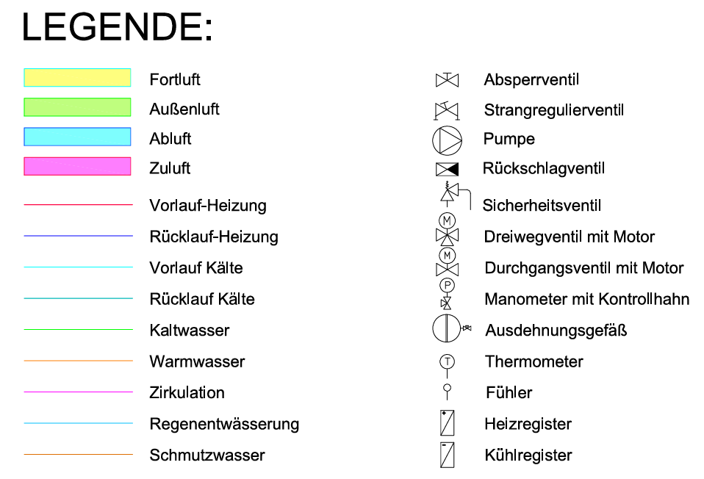

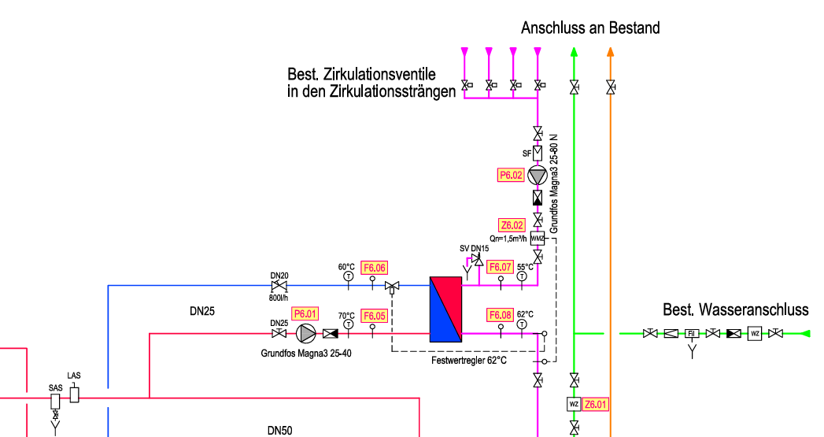

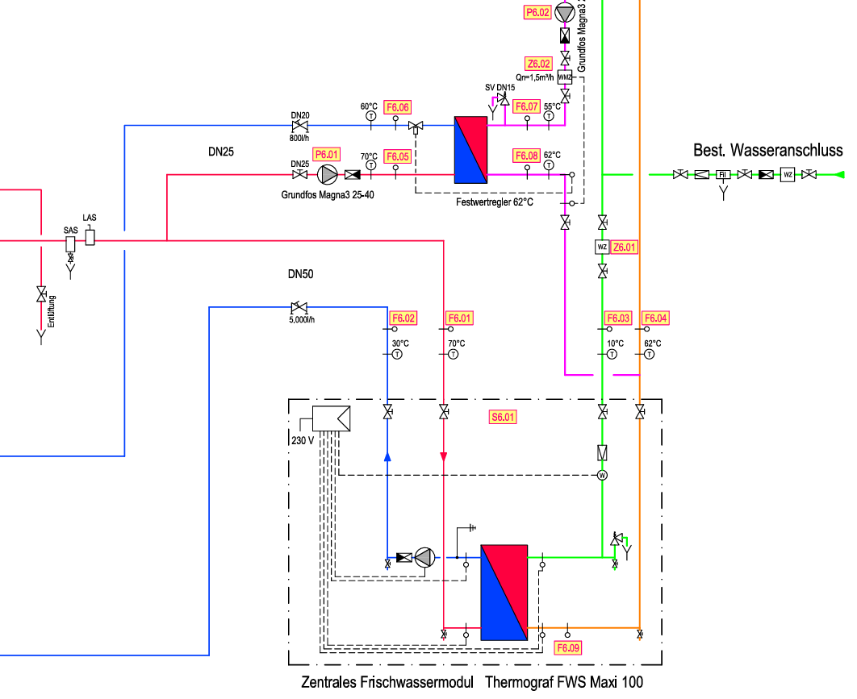

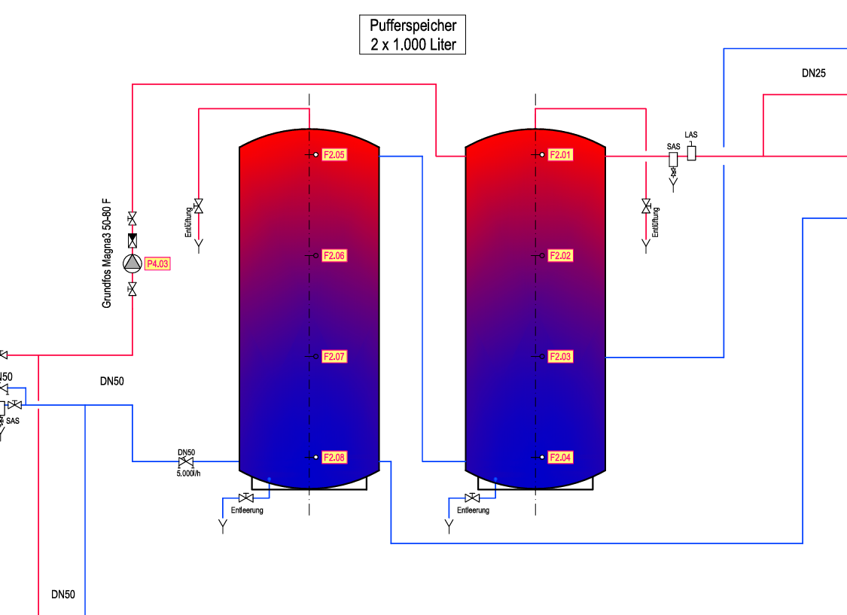

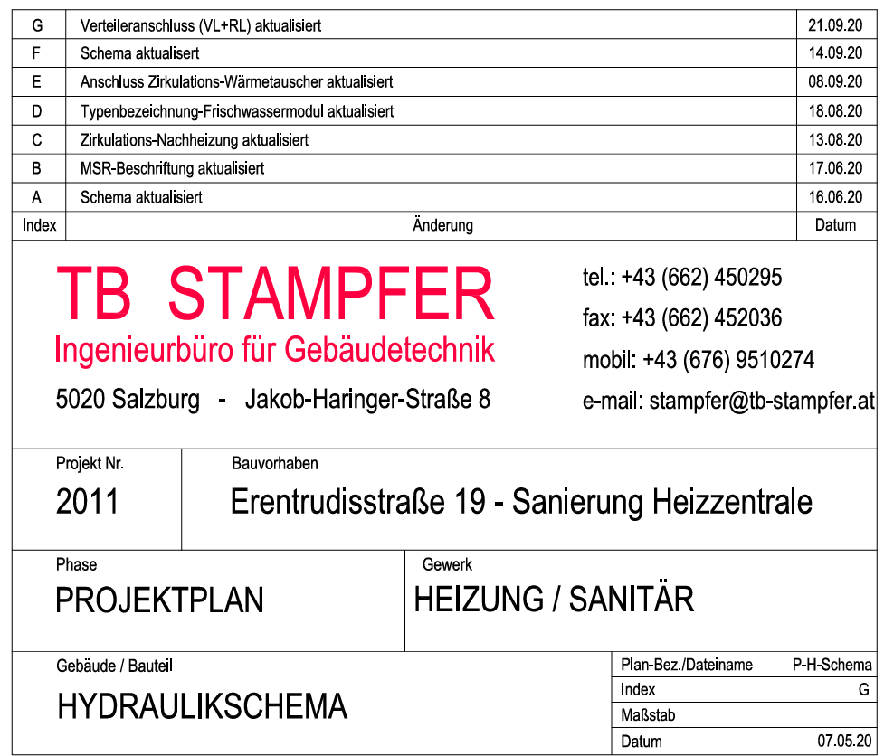

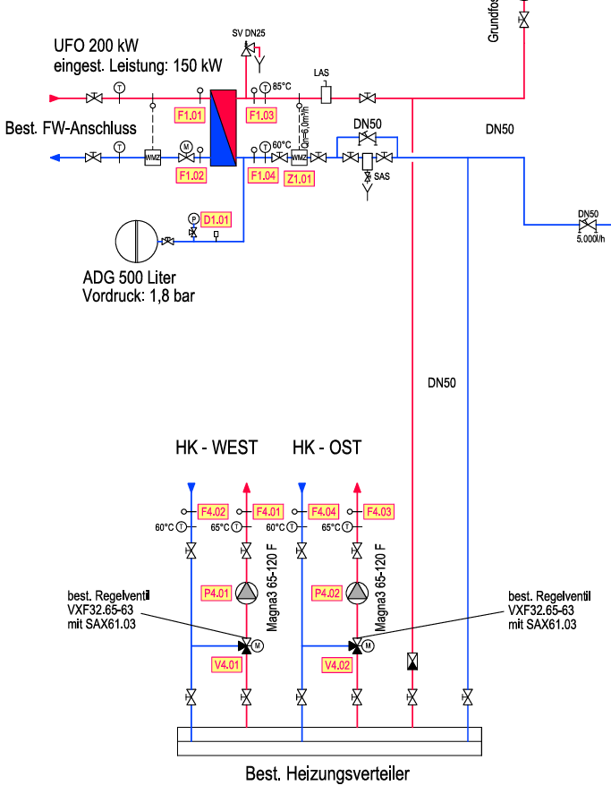

All 01.12.22 - 06.05.25
